概要
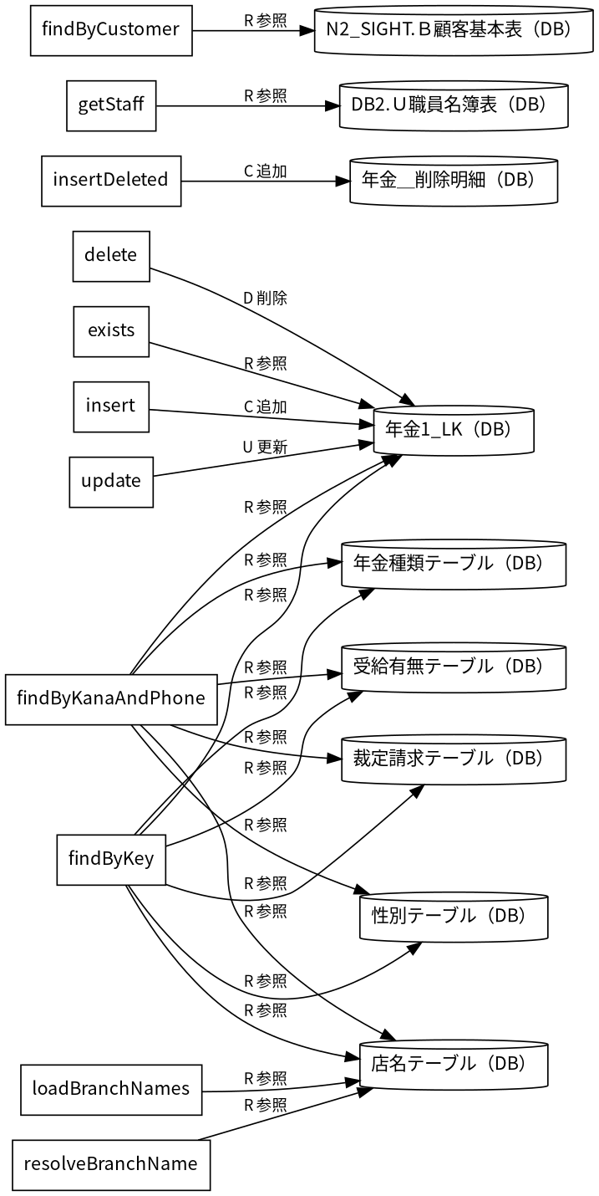
概要 |  |  | 機能名 | 新規・変更・削除 |  | 機能ID | SCR-018 | 作成者 | 作成日

概要説明
 | 新規・変更・削除の入力・表示・要求処理を行う。
 |  | 情報 |  |  | 内容
 |  | 対象種別 |  |  | screen
 |  | 開始契機 |  |  | 呼出元からの要求
 |  | 処理対象 |  |  | DB2.Ｕ職員名簿表、DB2.ＵＪ科目、N2_SIGHT.Ｂ顧客基本表、NAVI.ＵＪ機能マスタ、NAVI.ＵＪ稼動店舗管理 マスタ、NAVI.ＵＭオンラインＯＰマスタ、NAVI.ＵＭパス管理マスタ、NAVI.ＵＭ機能マスタ、NAVI.ＵＳパ ス管理ステータス、受給有無テーブル、年金1_LK、年金種類テーブル、年金＿削除明細、店名テーブル、性 別テーブル、職員情報等（セッション）、裁定請求テーブル

画面レイアウト
 | 原本HTML・CSSの静的再構成。実行時の表示条件・値は未実行（仮定 Q-34082CC3A6）。
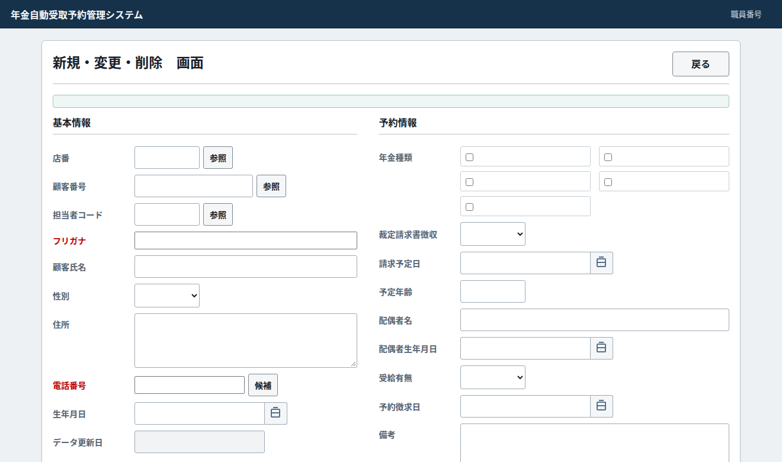

データ操作関連図

イベント仕様
イベント仕様 |  |  | 機能名 | 新規・変更・削除 |  |  | 機能ID |  | SCR-018 |  | 作成者 | 作成日

年金予約削除
 | ◆処理概要
 | 新規・変更・削除で「年金予約削除」の要求を受け付ける。入力・確認・データ操作・応答の順と、条件が成立しない場合の処理を以下に示す。
 | ◆処理手順
 | 1. 「ログイン職員を確認できない」に該当するか確認する。該当する場合に限り、次の分岐内手順を行う。該当しない場合は分岐の後へ進む。
 | 1.1. 条件成立時：年金自動受取予約管理システム - ログインへ表示を戻す。この経路の後続手順は実行しない。
 | 2. 画面の入力値を読み取り、処理用データへ設定する。
 | 3. 「送信方法・確認用トークンが一致しない」に該当するか確認する。該当する場合に限り、次の分岐内手順を行う。該当しない場合は分岐の後へ進む。
 | 3.1. 条件成立時：表示内容を設定し、「画面の有効期限が切れました。メニューから操作しなおしてください。」を表示する。
 | 3.2. 条件成立時：新規・変更・削除へ表示を戻す。この経路の後続手順は実行しない。
 | 4. 「「店番」が未設定」に該当するか確認する。該当する場合に限り、次の分岐内手順を行う。該当しない場合は分岐の後へ進む。
 | 4.1. 条件成立時：表示内容を設定し、「店番は必ず入力してください」を表示する。
 | 4.2. 条件成立時：新規・変更・削除へ表示を戻す。この経路の後続手順は実行しない。
 | 5. 「「フリガナ」が空、または「電話番号」が空」に該当するか確認する。該当する場合に限り、次の分岐内手順を行う。該当しない場合は分岐の後へ進む。
 | 5.1. 条件成立時：表示内容を設定し、「削除対象がありません。既存レコードを読み込んでから削除してください。」を表示する。
 | 5.2. 条件成立時：新規・変更・削除へ表示を戻す。この経路の後続手順は実行しない。
 | 6. フリガナ・電話番号を条件にデータを照会する（照会結果1）。
 | 7. 指定した条件でデータを照会する（照会結果2）。
 | 8. 「照会結果1がない、または照合キーが一致しない」に該当するか確認する。該当する場合に限り、次の分岐内手順を行う。該当しない場合は分岐の後へ進む。
 | 8.1. 条件成立時：表示内容を設定し、「削除対象を参照画面またはキー入力から読み込んでください。」を表示する。
 | 8.2. 条件成立時：新規・変更・削除へ表示を戻す。この経路の後続手順は実行しない。
 | 9. セッションに保持された利用者情報を取得する。
 | 10. 「操作権限が制限される」に該当するか確認する。該当する場合に限り、次の分岐内手順を行う。該当しない場合は分岐の後へ進む。
 | 10.1. 条件成立時：表示内容を設定し、「権限が不足しています。削除を行う場合には／推進役以上の方が削除してください。」を表示する。
 | 10.2. 条件成立時：新規・変更・削除へ表示を戻す。この経路の後続手順は実行しない。
 | 11. 対象データを削除する。
 | 12. 「削除対象が見つかりません。」を設定する。
 | 13. 処理結果とメッセージを画面の表示内容へ設定する。
 | 14. 新規・変更・削除へ表示を戻す。この経路の後続手順は実行しない。
 | ◆処理フロー
 | 入口処理の順序・分岐を示す。呼出先の処理は別単位とし、SQLの対象と実行条件はDB操作の詳細へ記載する。例外線は範囲内で例外が発生した場合の経路で、各命令が必ず例外を送出す る意味ではない。
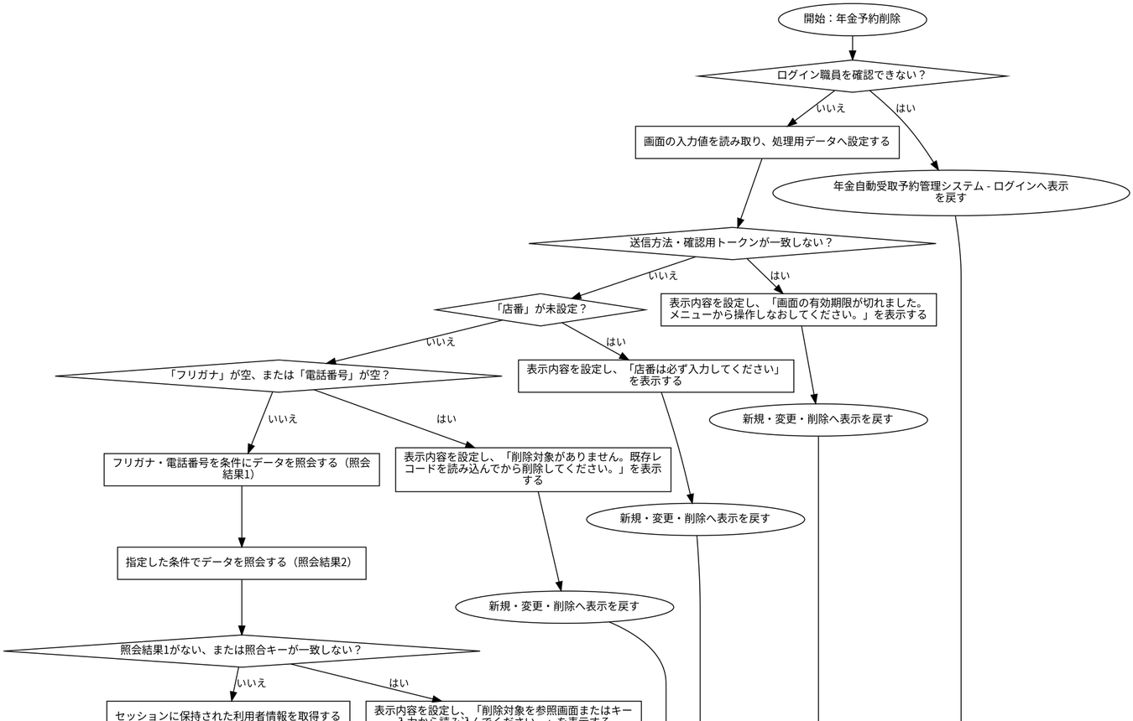

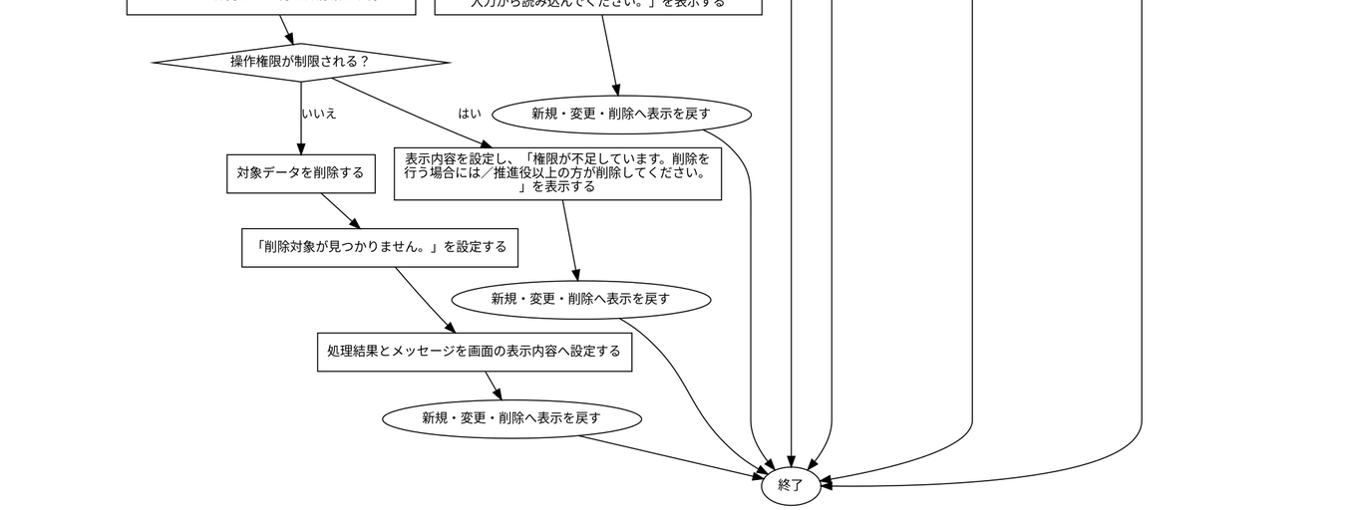

 | ◆SQL・テーブル関連（ER図）
 | 実線はSQLの結合条件。外部キー制約や多重度を断定しない。単独表は独立したエンティティで表す。
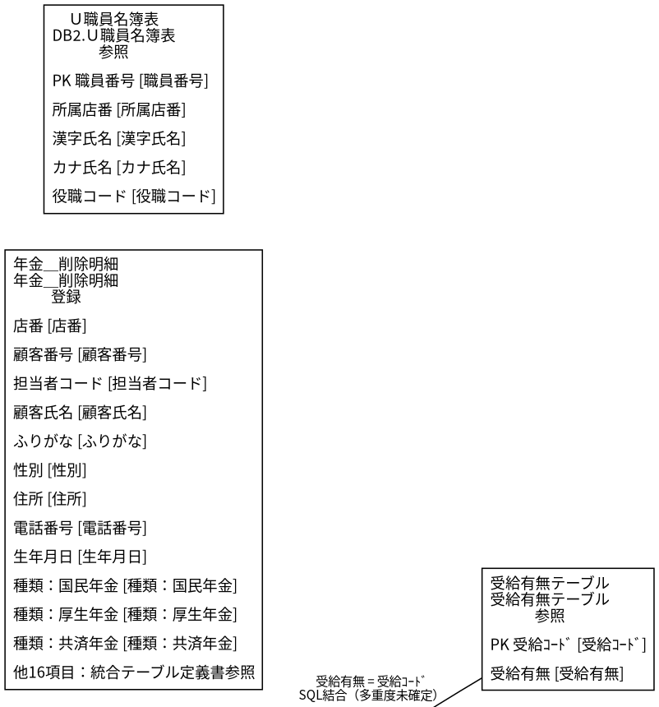

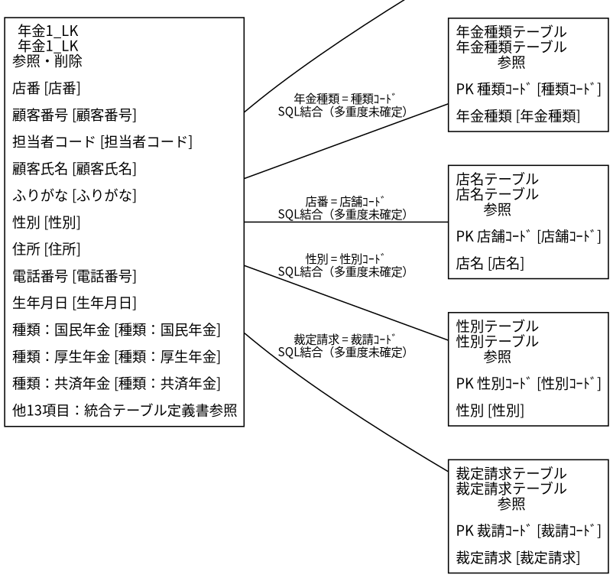

 | ◆DB操作の詳細
 | ◆DB操作 SQL-BE29DD398BAD
 |  | 情報 |  |  |  | 内容
 |  | 操作ID |  |  |  | SQL-BE29DD398BAD
 |  | 対象テーブル |  |  |  | 年金1_LK
 |  | 操作 |  |  |  | 参照
 |  | 処理説明 |  |  |  | 対象テーブルの対象データを読み取る。設定項目・対象条件・確定取消は以下の定義に従う。
 |  | 設定項目 |  |  |  | 当該SQL式の列指定・実行時引数を使用する。組立式と原本のパラメーター設定を参照。
 |  | 対象条件 |  |  |  | 抽出・更新対象条件：R.ふりがな = ? AND R.電話番号 = ?
 |  | 確定・取消 |  |  |  | 呼出側または接続の設定に従う。当該メソッド単独でのコミット・ロールバック指定はない。 同じ原本に明 示トランザクションの呼出元があり、経路別の確定・取消範囲は関連処理で確認する。
 |  | 原本 |  |  |  | nenkin/WEB-INF/src/nenkin/service/PensionRepository.java:150 / findByKanaAndPhone@144

 | ◆DB操作 SQL-98675681E706
 |  | 情報 |  |  |  | 内容
 |  | 操作ID |  |  |  | SQL-98675681E706
 |  | 対象テーブル |  |  |  | 店名テーブル
 |  | 操作 |  |  |  | 参照
 |  | 処理説明 |  |  |  | 対象テーブルの対象データを読み取る。設定項目・対象条件・確定取消は以下の定義に従う。
 |  | 設定項目 |  |  |  | 当該SQL式の列指定・実行時引数を使用する。組立式と原本のパラメーター設定を参照。
 |  | 対象条件 |  |  |  | 抽出・更新対象条件：R.ふりがな = ? AND R.電話番号 = ?
 |  | 確定・取消 |  |  |  | 呼出側または接続の設定に従う。当該メソッド単独でのコミット・ロールバック指定はない。 同じ原本に明 示トランザクションの呼出元があり、経路別の確定・取消範囲は関連処理で確認する。
 |  | 原本 |  |  |  | nenkin/WEB-INF/src/nenkin/service/PensionRepository.java:150 / findByKanaAndPhone@144

 | ◆DB操作 SQL-935A991E07F4
 |  | 情報 |  |  |  | 内容
 |  | 操作ID |  |  |  | SQL-935A991E07F4
 |  | 対象テーブル |  |  |  | 性別テーブル
 |  | 操作 |  |  |  | 参照
 |  | 処理説明 |  |  |  | 対象テーブルの対象データを読み取る。設定項目・対象条件・確定取消は以下の定義に従う。
 |  | 設定項目 |  |  |  | 当該SQL式の列指定・実行時引数を使用する。組立式と原本のパラメーター設定を参照。
 |  | 対象条件 |  |  |  | 抽出・更新対象条件：R.ふりがな = ? AND R.電話番号 = ?
 |  | 確定・取消 |  |  |  | 呼出側または接続の設定に従う。当該メソッド単独でのコミット・ロールバック指定はない。 同じ原本に明 示トランザクションの呼出元があり、経路別の確定・取消範囲は関連処理で確認する。
 |  | 原本 |  |  |  | nenkin/WEB-INF/src/nenkin/service/PensionRepository.java:150 / findByKanaAndPhone@144

 | ◆DB操作 SQL-A0A469ECF2C0
 |  | 情報 |  |  |  | 内容
 |  | 操作ID |  |  |  | SQL-A0A469ECF2C0
 |  | 対象テーブル |  |  |  | 裁定請求テーブル
 |  | 操作 |  |  |  | 参照
 |  | 処理説明 |  |  |  | 対象テーブルの対象データを読み取る。設定項目・対象条件・確定取消は以下の定義に従う。
 |  | 設定項目 |  |  |  | 当該SQL式の列指定・実行時引数を使用する。組立式と原本のパラメーター設定を参照。
 |  | 対象条件 |  |  |  | 抽出・更新対象条件：R.ふりがな = ? AND R.電話番号 = ?
 |  | 確定・取消 |  |  |  | 呼出側または接続の設定に従う。当該メソッド単独でのコミット・ロールバック指定はない。 同じ原本に明 示トランザクションの呼出元があり、経路別の確定・取消範囲は関連処理で確認する。
 |  | 原本 |  |  |  | nenkin/WEB-INF/src/nenkin/service/PensionRepository.java:150 / findByKanaAndPhone@144

 | ◆DB操作 SQL-F2C97CD89E50
 |  | 情報 |  |  |  | 内容
 |  | 操作ID |  |  |  | SQL-F2C97CD89E50
 |  | 対象テーブル |  |  |  | 受給有無テーブル
 |  | 操作 |  |  |  | 参照
 |  | 処理説明 |  |  |  | 対象テーブルの対象データを読み取る。設定項目・対象条件・確定取消は以下の定義に従う。
 |  | 設定項目 |  |  |  | 当該SQL式の列指定・実行時引数を使用する。組立式と原本のパラメーター設定を参照。
 |  | 対象条件 |  |  |  | 抽出・更新対象条件：R.ふりがな = ? AND R.電話番号 = ?
 |  | 確定・取消 |  |  |  | 呼出側または接続の設定に従う。当該メソッド単独でのコミット・ロールバック指定はない。 同じ原本に明 示トランザクションの呼出元があり、経路別の確定・取消範囲は関連処理で確認する。
 |  | 原本 |  |  |  | nenkin/WEB-INF/src/nenkin/service/PensionRepository.java:150 / findByKanaAndPhone@144

 | ◆DB操作 SQL-CD804AC01D11
 |  | 情報 |  |  |  | 内容
 |  | 操作ID |  |  |  | SQL-CD804AC01D11
 |  | 対象テーブル |  |  |  | 年金種類テーブル
 |  | 操作 |  |  |  | 参照
 |  | 処理説明 |  |  |  | 対象テーブルの対象データを読み取る。設定項目・対象条件・確定取消は以下の定義に従う。
 |  | 設定項目 |  |  |  | 当該SQL式の列指定・実行時引数を使用する。組立式と原本のパラメーター設定を参照。
 |  | 対象条件 |  |  |  | 抽出・更新対象条件：R.ふりがな = ? AND R.電話番号 = ?
 |  | 確定・取消 |  |  |  | 呼出側または接続の設定に従う。当該メソッド単独でのコミット・ロールバック指定はない。 同じ原本に明 示トランザクションの呼出元があり、経路別の確定・取消範囲は関連処理で確認する。
 |  | 原本 |  |  |  | nenkin/WEB-INF/src/nenkin/service/PensionRepository.java:150 / findByKanaAndPhone@144

 | ◆DB操作 SQL-F9D3BB2927F4
 |  | 情報 |  |  |  | 内容
 |  | 操作ID |  |  |  | SQL-F9D3BB2927F4
 |  | 対象テーブル |  |  |  | 年金1_LK
 |  | 操作 |  |  |  | 削除
 |  | 処理説明 |  |  |  | 対象テーブルの条件に一致する行を削除する。設定項目・対象条件・確定取消は以下の定義に従う。
 |  | 設定項目 |  |  |  | 当該SQL式の列指定・実行時引数を使用する。組立式と原本のパラメーター設定を参照。
 |  | 対象条件 |  |  |  | 抽出・更新対象条件：ふりがな = ? AND 電話番号 = ?
 |  | 確定・取消 |  |  |  | 当該メソッド内で自動コミット設定・コミット・ロールバックを行う。例外時の処理順は詳細仕様の分岐に 従う。
 |  | 原本 |  |  |  | nenkin/WEB-INF/src/nenkin/service/PensionRepository.java:334 / delete@315

 | ◆DB操作 SQL-EC6FD30BE7CE
 |  | 情報 |  |  |  | 内容
 |  | 操作ID |  |  |  | SQL-EC6FD30BE7CE
 |  | 対象テーブル |  |  |  | 年金1_LK
 |  | 操作 |  |  |  | 参照
 |  | 処理説明 |  |  |  | 対象テーブルの対象データを読み取る。設定項目・対象条件・確定取消は以下の定義に従う。
 |  | 設定項目 |  |  |  | 当該SQL式の列指定・実行時引数を使用する。組立式と原本のパラメーター設定を参照。
 |  | 対象条件 |  |  |  | 抽出・更新対象条件：R.ふりがな = ? AND R.電話番号 = ?
 |  | 確定・取消 |  |  |  | 呼出側または接続の設定に従う。当該メソッド単独でのコミット・ロールバック指定はない。 同じ原本に明 示トランザクションの呼出元があり、経路別の確定・取消範囲は関連処理で確認する。
 |  | 原本 |  |  |  | nenkin/WEB-INF/src/nenkin/service/PensionRepository.java:645 / findByKey@640

 | ◆DB操作 SQL-B8CFB512D81A
 |  | 情報 |  |  |  | 内容
 |  | 操作ID |  |  |  | SQL-B8CFB512D81A
 |  | 対象テーブル |  |  |  | 店名テーブル
 |  | 操作 |  |  |  | 参照
 |  | 処理説明 |  |  |  | 対象テーブルの対象データを読み取る。設定項目・対象条件・確定取消は以下の定義に従う。
 |  | 設定項目 |  |  |  | 当該SQL式の列指定・実行時引数を使用する。組立式と原本のパラメーター設定を参照。
 |  | 対象条件 |  |  |  | 抽出・更新対象条件：R.ふりがな = ? AND R.電話番号 = ?
 |  | 確定・取消 |  |  |  | 呼出側または接続の設定に従う。当該メソッド単独でのコミット・ロールバック指定はない。 同じ原本に明 示トランザクションの呼出元があり、経路別の確定・取消範囲は関連処理で確認する。
 |  | 原本 |  |  |  | nenkin/WEB-INF/src/nenkin/service/PensionRepository.java:645 / findByKey@640

 | ◆DB操作 SQL-B3BD08EC9265
 |  | 情報 |  |  |  | 内容
 |  | 操作ID |  |  |  | SQL-B3BD08EC9265
 |  | 対象テーブル |  |  |  | 性別テーブル
 |  | 操作 |  |  |  | 参照
 |  | 処理説明 |  |  |  | 対象テーブルの対象データを読み取る。設定項目・対象条件・確定取消は以下の定義に従う。
 |  | 設定項目 |  |  |  | 当該SQL式の列指定・実行時引数を使用する。組立式と原本のパラメーター設定を参照。
 |  | 対象条件 |  |  |  | 抽出・更新対象条件：R.ふりがな = ? AND R.電話番号 = ?
 |  | 確定・取消 |  |  |  | 呼出側または接続の設定に従う。当該メソッド単独でのコミット・ロールバック指定はない。 同じ原本に明 示トランザクションの呼出元があり、経路別の確定・取消範囲は関連処理で確認する。
 |  | 原本 |  |  |  | nenkin/WEB-INF/src/nenkin/service/PensionRepository.java:645 / findByKey@640

 | ◆DB操作 SQL-47BAF2E0D129
 |  | 情報 |  |  |  | 内容
 |  | 操作ID |  |  |  | SQL-47BAF2E0D129
 |  | 対象テーブル |  |  |  | 裁定請求テーブル
 |  | 操作 |  |  |  | 参照
 |  | 処理説明 |  |  |  | 対象テーブルの対象データを読み取る。設定項目・対象条件・確定取消は以下の定義に従う。
 |  | 設定項目 |  |  |  | 当該SQL式の列指定・実行時引数を使用する。組立式と原本のパラメーター設定を参照。
 |  | 対象条件 |  |  |  | 抽出・更新対象条件：R.ふりがな = ? AND R.電話番号 = ?
 |  | 確定・取消 |  |  |  | 呼出側または接続の設定に従う。当該メソッド単独でのコミット・ロールバック指定はない。 同じ原本に明 示トランザクションの呼出元があり、経路別の確定・取消範囲は関連処理で確認する。
 |  | 原本 |  |  |  | nenkin/WEB-INF/src/nenkin/service/PensionRepository.java:645 / findByKey@640

 | ◆DB操作 SQL-C66BA4DBA955
 |  | 情報 |  |  |  | 内容
 |  | 操作ID |  |  |  | SQL-C66BA4DBA955
 |  | 対象テーブル |  |  |  | 受給有無テーブル
 |  | 操作 |  |  |  | 参照
 |  | 処理説明 |  |  |  | 対象テーブルの対象データを読み取る。設定項目・対象条件・確定取消は以下の定義に従う。
 |  | 設定項目 |  |  |  | 当該SQL式の列指定・実行時引数を使用する。組立式と原本のパラメーター設定を参照。
 |  | 対象条件 |  |  |  | 抽出・更新対象条件：R.ふりがな = ? AND R.電話番号 = ?
 |  | 確定・取消 |  |  |  | 呼出側または接続の設定に従う。当該メソッド単独でのコミット・ロールバック指定はない。 同じ原本に明 示トランザクションの呼出元があり、経路別の確定・取消範囲は関連処理で確認する。
 |  | 原本 |  |  |  | nenkin/WEB-INF/src/nenkin/service/PensionRepository.java:645 / findByKey@640

 | ◆DB操作 SQL-E2E89DE2FC84
 |  | 情報 |  |  |  | 内容
 |  | 操作ID |  |  |  | SQL-E2E89DE2FC84
 |  | 対象テーブル |  |  |  | 年金種類テーブル
 |  | 操作 |  |  |  | 参照
 |  | 処理説明 |  |  |  | 対象テーブルの対象データを読み取る。設定項目・対象条件・確定取消は以下の定義に従う。
 |  | 設定項目 |  |  |  | 当該SQL式の列指定・実行時引数を使用する。組立式と原本のパラメーター設定を参照。
 |  | 対象条件 |  |  |  | 抽出・更新対象条件：R.ふりがな = ? AND R.電話番号 = ?
 |  | 確定・取消 |  |  |  | 呼出側または接続の設定に従う。当該メソッド単独でのコミット・ロールバック指定はない。 同じ原本に明 示トランザクションの呼出元があり、経路別の確定・取消範囲は関連処理で確認する。
 |  | 原本 |  |  |  | nenkin/WEB-INF/src/nenkin/service/PensionRepository.java:645 / findByKey@640

 | ◆DB操作 SQL-D7ADE1A915C2
 |  | 情報 |  |  |  | 内容
 |  | 操作ID |  |  |  | SQL-D7ADE1A915C2
 |  | 対象テーブル |  |  |  | 年金＿削除明細
 |  | 操作 |  |  |  | 挿入
 |  | 処理説明 |  |  |  | 対象テーブルの新しい行を登録する。設定項目・対象条件・確定取消は以下の定義に従う。
 |  | 設定項目 |  |  |  | 店番 ← バインド引数1（PreparedStatementまたは呼出側の設定順序）／顧客番号 ← バインド引数2（Prep aredStatementまたは呼出側の設定順序）／担当者コード ← バインド引数3（PreparedStatementまたは呼出 側の設定順序）／顧客氏名 ← バインド引数4（PreparedStatementまたは呼出側の設定順序）／ふりがな ← バインド引数5（PreparedStatementまたは呼出側の設定順序）／性別 ← バインド引数6（PreparedStateme ntまたは呼出側の設定順序）／住所 ← バインド引数7（PreparedStatementまたは呼出側の設定順序）／電 話番号 ← バインド引数8（PreparedStatementまたは呼出側の設定順序）／生年月日 ← バインド引数9（Pr eparedStatementまたは呼出側の設定順序）／種類：国民年金 ← バインド引数10（PreparedStatementまた は呼出側の設定順序）／種類：厚生年金 ← バインド引数11（PreparedStatementまたは呼出側の設定順序） ／種類：共済年金 ← バインド引数12（PreparedStatementまたは呼出側の設定順序）／種類：厚生年金基金 ← バインド引数13（PreparedStatementまたは呼出側の設定順序）／種類：国民年金基金 ← バインド引数 14（PreparedStatementまたは呼出側の設定順序）／年金種類 ← バインド引数15（PreparedStatementまた は呼出側の設定順序）／裁定請求 ← バインド引数16（PreparedStatementまたは呼出側の設定順序）／請求
 |  |  |  |  |  | 予定日 ← バインド引数17（PreparedStatementまたは呼出側の設定順序）／予定年齢 ← バインド引数18（ PreparedStatementまたは呼出側の設定順序）／配偶者名 ← バインド引数19（PreparedStatementまたは呼 出側の設定順序）／配偶者生年月日 ← バインド引数20（PreparedStatementまたは呼出側の設定順序）／受 給有無 ← バインド引数21（PreparedStatementまたは呼出側の設定順序）／予約徴求日 ← バインド引数22 （PreparedStatementまたは呼出側の設定順序）／備考 ← バインド引数23（PreparedStatementまたは呼出 側の設定順序）／データ更新日 ← バインド引数24（PreparedStatementまたは呼出側の設定順序）／更新時 間 ← バインド引数25（PreparedStatementまたは呼出側の設定順序）／更新者 ← バインド引数26（Prepar edStatementまたは呼出側の設定順序）／６ヶ月先確認 ← バインド引数27（PreparedStatementまたは呼出 側の設定順序）／変更FLG ← バインド引数28（PreparedStatementまたは呼出側の設定順序）
 |  | 対象条件 |  |  |  | 新しい行を挿入する。重複や採番の扱いは呼出元および列制約に従う。
 |  | 確定・取消 |  |  |  | 呼出側または接続の設定に従う。当該メソッド単独でのコミット・ロールバック指定はない。 同じ原本に明 示トランザクションの呼出元があり、経路別の確定・取消範囲は関連処理で確認する。
 |  | 原本 |  |  |  | nenkin/WEB-INF/src/nenkin/service/PensionRepository.java:694 / insertDeleted@690

 |  | 設定先のDB項目 |  |  | バインド順 |  |  |  |  | 値の設定・変換（原本）
 |  | 店番 |  |  | 1 |  |  |  |  | setInteger(statement, 1, value.getBranchNo())
 |  | 顧客番号 |  |  | 2 |  |  |  |  | setInteger(statement, 2, value.getCustomerNo())
 |  | 担当者コード |  |  | 3 |  |  |  |  | setInteger(statement, 3, value.getStaffCode())
 |  | 顧客氏名 |  |  | 4 |  |  |  |  | value.getCustomerName()
 |  | ふりがな |  |  | 5 |  |  |  |  | value.getKanaName()
 |  | 性別 |  |  | 6 |  |  |  |  | setInteger(statement, 6, resolveCode(connection, GENDE R_TABLE, "性別ｺｰﾄﾞ", "性別", value.getGender()) )
 |  | 住所 |  |  | 7 |  |  |  |  | value.getAddress()
 |  | 電話番号 |  |  | 8 |  |  |  |  | setPhone(statement, 8, value.getPhoneNumber())
 |  | 生年月日 |  |  | 9 |  |  |  |  | setDate(statement, 9, value.getBirthDate())
 |  | 種類：国民年金 |  |  | 10 |  |  |  |  | value.isNationalPension() ? 1 : 0
 |  | 種類：厚生年金 |  |  | 11 |  |  |  |  | value.isEmployeePension() ? 1 : 0
 |  | 種類：共済年金 |  |  | 12 |  |  |  |  | value.isMutualAidPension() ? 1 : 0
 |  | 種類：厚生年金基金 |  |  | 13 |  |  |  |  | value.isEmployeePensionFund() ? 1 : 0
 |  | 種類：国民年金基金 |  |  | 14 |  |  |  |  | value.isNationalPensionFund() ? 1 : 0
 |  | 年金種類 |  |  | 15 |  |  |  |  | setInteger(statement, 15, resolvePensionTypeCode(conne ction, value))
 |  | 裁定請求 |  |  | 16 |  |  |  |  | setInteger(statement, 16, resolveCode(connection, CLAI M_TABLE, "裁請ｺｰﾄﾞ", "裁定請求", value.getClaim Status()))
 |  | 請求予定日 |  |  | 17 |  |  |  |  | setDate(statement, 17, value.getClaimScheduledDate())
 |  | 予定年齢 |  |  | 18 |  |  |  |  | setInteger(statement, 18, value.getPlannedAge())
 |  | 配偶者名 |  |  | 19 |  |  |  |  | value.getSpouseName()
 |  | 配偶者生年月日 |  |  | 20 |  |  |  |  | setDate(statement, 20, value.getSpouseBirthDate())
 |  | 受給有無 |  |  | 21 |  |  |  |  | setInteger(statement, 21, resolveCode(connection, BENE FIT_TABLE, "受給ｺｰﾄﾞ", "受給有無", value.getHasBe nefit()))
 |  | 予約徴求日 |  |  | 22 |  |  |  |  | setDate(statement, 22, value.getReservationRequestDate ())
 |  | 備考 |  |  | 23 |  |  |  |  | value.getNotes()
 |  | データ更新日 |  |  | 24 |  |  |  |  | setDate(statement, 24, value.getDataUpdateDate())
 |  | 更新時間 |  |  | 25 |  |  |  |  | setTime(statement, 25, updateTime)
 |  | 更新者 |  |  | 26 |  |  |  |  | setInteger(statement, 26, updatedBy)
 |  | ６ヶ月先確認 |  |  | 27 |  |  |  |  | value.isSixMonthCheck() ? 1 : 0
 |  | 変更FLG |  |  | 28 |  |  |  |  | setInteger(statement, 28, null)

 | ◆DB操作 SQL-D9F3500B923D
 |  | 情報 |  |  |  | 内容
 |  | 操作ID |  |  |  | SQL-D9F3500B923D
 |  | 対象テーブル |  |  |  | DB2.Ｕ職員名簿表
 |  | 操作 |  |  |  | 参照
 |  | 処理説明 |  |  |  | 対象テーブルの対象データを読み取る。設定項目・対象条件・確定取消は以下の定義に従う。
 |  | 設定項目 |  |  |  | 当該SQL式の列指定・実行時引数を使用する。組立式と原本のパラメーター設定を参照。
 |  | 対象条件 |  |  |  | 抽出・更新対象条件：S.職員番号 = ?
 |  | 確定・取消 |  |  |  | 呼出側または接続の設定に従う。当該メソッド単独でのコミット・ロールバック指定はない。
 |  | 原本 |  |  |  | nenkin/WEB-INF/src/nenkin/service/ReferenceDataService.java:207 / getStaff@206

 | ◆結果・例外時の扱い
 |  | 到達条件 |  |  |  |  |  | 結果
 |  | ログイン職員を確認できない |  |  |  |  |  | 年金自動受取予約管理システム - ログインへ表示を戻す
 |  | 条件1を満たす（原本条件は補足説明を参照）・送信方法・確認用トークンが一致しない |  |  |  |  |  | 新規・変更・削除へ表示を戻す
 |  | 条件2を満たす（原本条件は補足説明を参照）・条件3を満たす（原本条件は補足説明を参 照）・「店番」が未設定 |  |  |  |  |  | 新規・変更・削除へ表示を戻す
 |  | 条件4を満たす（原本条件は補足説明を参照）・条件5を満たす（原本条件は補足説明を参 照）・NOT (「店番」 が等しい 未設定)・「フリガナ」が空、または「電話番号」が空 |  |  |  |  |  | 新規・変更・削除へ表示を戻す
 |  | 条件6を満たす（原本条件は補足説明を参照）・条件7を満たす（原本条件は補足説明を参 照）・NOT (「店番」 が等しい 未設定)・NOT (「フリガナ」.length() が等しい 0 | | 「電話番号」.length() が等しい 0)・照会結果1がない、または照合キーが一致しな い |  |  |  |  |  | 新規・変更・削除へ表示を戻す
 |  | 条件8を満たす（原本条件は補足説明を参照）・条件9を満たす（原本条件は補足説明を参 照）・NOT (「店番」 が等しい 未設定)・NOT (「フリガナ」.length() が等しい 0 | | 「電話番号」.length() が等しい 0)・NOT (existing が等しい 未設定 || !sameRe servationKey(existing, original))・操作権限が制限される |  |  |  |  |  | 新規・変更・削除へ表示を戻す
 |  | 条件10を満たす（原本条件は補足説明を参照）・条件11を満たす（原本条件は補足説明を 参照）・NOT (「店番」 が等しい 未設定)・NOT (「フリガナ」.length() が等しい 0 || 「電話番号」.length() が等しい 0)・NOT (existing が等しい 未設定 || !same ReservationKey(existing, original))・条件12を満たす（原本条件は補足説明を参照） |  |  |  |  |  | 新規・変更・削除へ表示を戻す

フリガナ+電話番号の正規化キーで、選択した予約を確実に読み込む
 | ◆処理概要
 | 新規・変更・削除で「フリガナ+電話番号の正規化キーで、選択した予約を確実に読み込む」の要求を受け付ける。入力・確認・データ操作・応答の順と、条件が成立しない場合の処理を 以下に示す。
 | ◆処理手順
 | 1. 「ログイン職員を確認できない」に該当するか確認する。該当する場合に限り、次の分岐内手順を行う。該当しない場合は分岐の後へ進む。
 | 1.1. 条件成立時：年金自動受取予約管理システム - ログインへ表示を戻す。この経路の後続手順は実行しない。
 | 2. 画面の入力値を読み取り、処理用データへ設定する。
 | 3. 関連情報を取得・設定する（処理7：詳細仕様参照）。
 | 4. 関連情報を取得・設定する（処理8：詳細仕様参照）。
 | 5. 「kana.length() が等しい 0」に該当するか確認する。該当する場合に限り、次の分岐内手順を行う。該当しない場合は分岐の後へ進む。
 | 5.1. 条件成立時：関連情報を取得・設定する（処理9：詳細仕様参照）。
 | 6. 「phone.length() が等しい 0」に該当するか確認する。該当する場合に限り、次の分岐内手順を行う。該当しない場合は分岐の後へ進む。
 | 6.1. 条件成立時：関連情報を取得・設定する（処理10：詳細仕様参照）。
 | 7. 指定した条件でデータを照会する（照会結果1）。
 | 8. 「照会結果1がない」に該当するか確認する。成立時と不成立時の手順を分けて行う。
 | 8.1. 条件成立時：関連情報を取得・設定する（処理11：詳細仕様参照）。
 | 8.2. 条件成立時：関連情報を取得・設定する（処理12：詳細仕様参照）。
 | 8.3. 条件成立時：指定した条件でデータを照会する（照会結果2）。
 | 8.4. 条件成立時：表示内容を設定し、「顧客基本表から読み込みました。」を表示する。
 | 8-別.1. 条件不成立時：表示内容を設定し、「既存データを読み込みました。」を表示する。
 | 9. 新規・変更・削除へ表示を戻す。この経路の後続手順は実行しない。
 | ◆処理フロー
 | 入口処理の順序・分岐を示す。呼出先の処理は別単位とし、SQLの対象と実行条件はDB操作の詳細へ記載する。例外線は範囲内で例外が発生した場合の経路で、各命令が必ず例外を送出す る意味ではない。
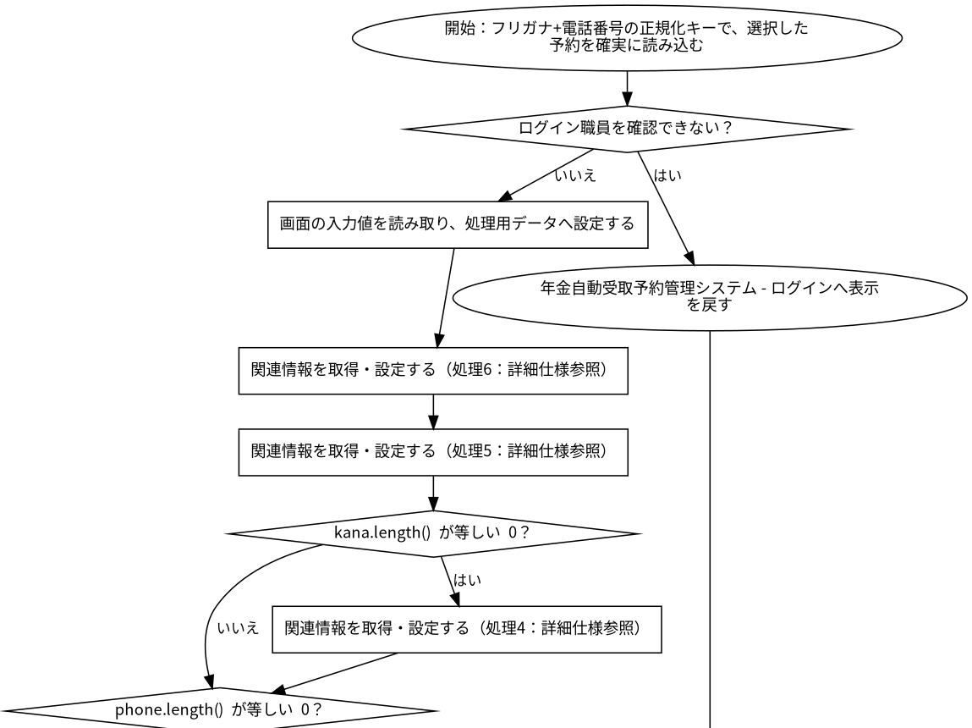

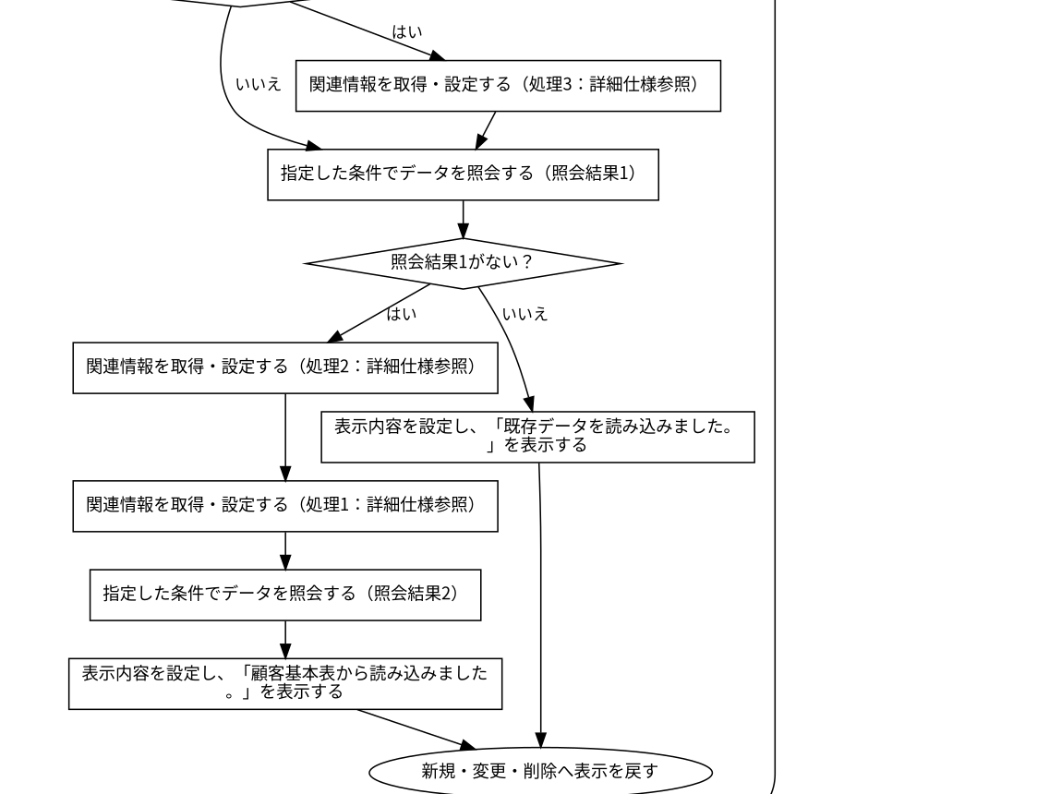

 | ◆SQL・テーブル関連（ER図）
 | 実線はSQLの結合条件。外部キー制約や多重度を断定しない。単独表は独立したエンティティで表す。
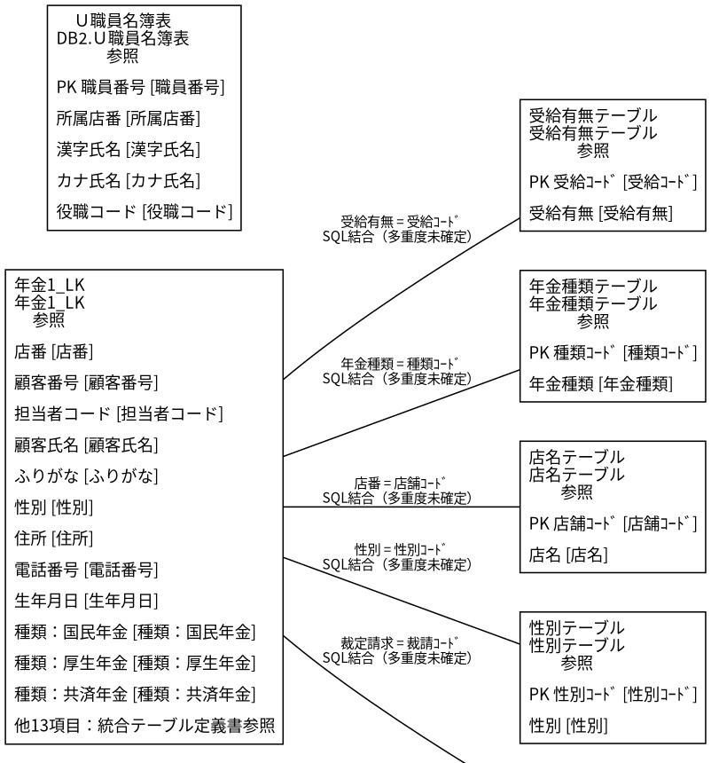

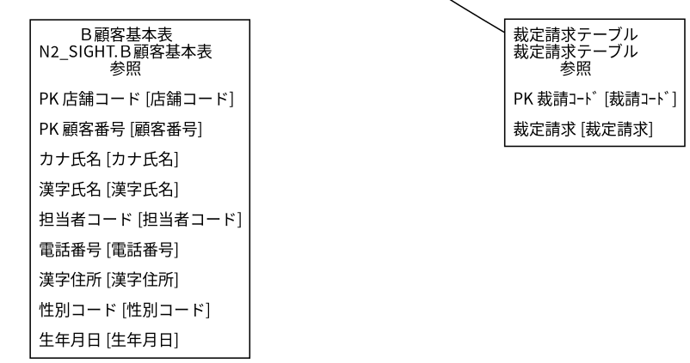

 | ◆DB操作の詳細
 | ◆DB操作 SQL-26B9F21A0A7B
 |  | 情報 |  |  |  | 内容
 |  | 操作ID |  |  |  | SQL-26B9F21A0A7B
 |  | 対象テーブル |  |  |  | N2_SIGHT.Ｂ顧客基本表
 |  | 操作 |  |  |  | 参照
 |  | 処理説明 |  |  |  | 対象テーブルの対象データを読み取る。設定項目・対象条件・確定取消は以下の定義に従う。
 |  | 設定項目 |  |  |  | 当該SQL式の列指定・実行時引数を使用する。組立式と原本のパラメーター設定を参照。
 |  | 対象条件 |  |  |  | 抽出・更新対象条件：C.店舗コード = ? AND C.顧客番号 = ?
 |  | 確定・取消 |  |  |  | 呼出側または接続の設定に従う。当該メソッド単独でのコミット・ロールバック指定はない。 同じ原本に明 示トランザクションの呼出元があり、経路別の確定・取消範囲は関連処理で確認する。
 |  | 原本 |  |  |  | nenkin/WEB-INF/src/nenkin/service/PensionRepository.java:88 / findByCustomer@87

 | ◆DB操作 SQL-BE29DD398BAD
 |  | 情報 |  |  |  | 内容
 |  | 操作ID |  |  |  | SQL-BE29DD398BAD
 |  | 対象テーブル |  |  |  | 年金1_LK
 |  | 操作 |  |  |  | 参照
 |  | 処理説明 |  |  |  | 対象テーブルの対象データを読み取る。設定項目・対象条件・確定取消は以下の定義に従う。
 |  | 設定項目 |  |  |  | 当該SQL式の列指定・実行時引数を使用する。組立式と原本のパラメーター設定を参照。
 |  | 対象条件 |  |  |  | 抽出・更新対象条件：R.ふりがな = ? AND R.電話番号 = ?
 |  | 確定・取消 |  |  |  | 呼出側または接続の設定に従う。当該メソッド単独でのコミット・ロールバック指定はない。 同じ原本に明 示トランザクションの呼出元があり、経路別の確定・取消範囲は関連処理で確認する。
 |  | 原本 |  |  |  | nenkin/WEB-INF/src/nenkin/service/PensionRepository.java:150 / findByKanaAndPhone@144

 | ◆DB操作 SQL-98675681E706
 |  | 情報 |  |  |  | 内容
 |  | 操作ID |  |  |  | SQL-98675681E706
 |  | 対象テーブル |  |  |  | 店名テーブル
 |  | 操作 |  |  |  | 参照
 |  | 処理説明 |  |  |  | 対象テーブルの対象データを読み取る。設定項目・対象条件・確定取消は以下の定義に従う。
 |  | 設定項目 |  |  |  | 当該SQL式の列指定・実行時引数を使用する。組立式と原本のパラメーター設定を参照。
 |  | 対象条件 |  |  |  | 抽出・更新対象条件：R.ふりがな = ? AND R.電話番号 = ?
 |  | 確定・取消 |  |  |  | 呼出側または接続の設定に従う。当該メソッド単独でのコミット・ロールバック指定はない。 同じ原本に明 示トランザクションの呼出元があり、経路別の確定・取消範囲は関連処理で確認する。
 |  | 原本 |  |  |  | nenkin/WEB-INF/src/nenkin/service/PensionRepository.java:150 / findByKanaAndPhone@144

 | ◆DB操作 SQL-935A991E07F4
 |  | 情報 |  |  |  | 内容
 |  | 操作ID |  |  |  | SQL-935A991E07F4
 |  | 対象テーブル |  |  |  | 性別テーブル
 |  | 操作 |  |  |  | 参照
 |  | 処理説明 |  |  |  | 対象テーブルの対象データを読み取る。設定項目・対象条件・確定取消は以下の定義に従う。
 |  | 設定項目 |  |  |  | 当該SQL式の列指定・実行時引数を使用する。組立式と原本のパラメーター設定を参照。
 |  | 対象条件 |  |  |  | 抽出・更新対象条件：R.ふりがな = ? AND R.電話番号 = ?
 |  | 確定・取消 |  |  |  | 呼出側または接続の設定に従う。当該メソッド単独でのコミット・ロールバック指定はない。 同じ原本に明 示トランザクションの呼出元があり、経路別の確定・取消範囲は関連処理で確認する。
 |  | 原本 |  |  |  | nenkin/WEB-INF/src/nenkin/service/PensionRepository.java:150 / findByKanaAndPhone@144

 | ◆DB操作 SQL-A0A469ECF2C0
 |  | 情報 |  |  |  | 内容
 |  | 操作ID |  |  |  | SQL-A0A469ECF2C0
 |  | 対象テーブル |  |  |  | 裁定請求テーブル
 |  | 操作 |  |  |  | 参照
 |  | 処理説明 |  |  |  | 対象テーブルの対象データを読み取る。設定項目・対象条件・確定取消は以下の定義に従う。
 |  | 設定項目 |  |  |  | 当該SQL式の列指定・実行時引数を使用する。組立式と原本のパラメーター設定を参照。
 |  | 対象条件 |  |  |  | 抽出・更新対象条件：R.ふりがな = ? AND R.電話番号 = ?
 |  | 確定・取消 |  |  |  | 呼出側または接続の設定に従う。当該メソッド単独でのコミット・ロールバック指定はない。 同じ原本に明 示トランザクションの呼出元があり、経路別の確定・取消範囲は関連処理で確認する。
 |  | 原本 |  |  |  | nenkin/WEB-INF/src/nenkin/service/PensionRepository.java:150 / findByKanaAndPhone@144

 | ◆DB操作 SQL-F2C97CD89E50
 |  | 情報 |  |  |  | 内容
 |  | 操作ID |  |  |  | SQL-F2C97CD89E50
 |  | 対象テーブル |  |  |  | 受給有無テーブル
 |  | 操作 |  |  |  | 参照
 |  | 処理説明 |  |  |  | 対象テーブルの対象データを読み取る。設定項目・対象条件・確定取消は以下の定義に従う。
 |  | 設定項目 |  |  |  | 当該SQL式の列指定・実行時引数を使用する。組立式と原本のパラメーター設定を参照。
 |  | 対象条件 |  |  |  | 抽出・更新対象条件：R.ふりがな = ? AND R.電話番号 = ?
 |  | 確定・取消 |  |  |  | 呼出側または接続の設定に従う。当該メソッド単独でのコミット・ロールバック指定はない。 同じ原本に明 示トランザクションの呼出元があり、経路別の確定・取消範囲は関連処理で確認する。
 |  | 原本 |  |  |  | nenkin/WEB-INF/src/nenkin/service/PensionRepository.java:150 / findByKanaAndPhone@144

 | ◆DB操作 SQL-CD804AC01D11
 |  | 情報 |  |  |  | 内容
 |  | 操作ID |  |  |  | SQL-CD804AC01D11
 |  | 対象テーブル |  |  |  | 年金種類テーブル
 |  | 操作 |  |  |  | 参照
 |  | 処理説明 |  |  |  | 対象テーブルの対象データを読み取る。設定項目・対象条件・確定取消は以下の定義に従う。
 |  | 設定項目 |  |  |  | 当該SQL式の列指定・実行時引数を使用する。組立式と原本のパラメーター設定を参照。
 |  | 対象条件 |  |  |  | 抽出・更新対象条件：R.ふりがな = ? AND R.電話番号 = ?
 |  | 確定・取消 |  |  |  | 呼出側または接続の設定に従う。当該メソッド単独でのコミット・ロールバック指定はない。 同じ原本に明 示トランザクションの呼出元があり、経路別の確定・取消範囲は関連処理で確認する。
 |  | 原本 |  |  |  | nenkin/WEB-INF/src/nenkin/service/PensionRepository.java:150 / findByKanaAndPhone@144

 | ◆DB操作 SQL-22BD3A50DAE5
 |  | 情報 |  |  |  | 内容
 |  | 操作ID |  |  |  | SQL-22BD3A50DAE5
 |  | 対象テーブル |  |  |  | 店名テーブル
 |  | 操作 |  |  |  | 参照
 |  | 処理説明 |  |  |  | 対象テーブルの対象データを読み取る。設定項目・対象条件・確定取消は以下の定義に従う。
 |  | 設定項目 |  |  |  | 当該SQL式の列指定・実行時引数を使用する。組立式と原本のパラメーター設定を参照。
 |  | 対象条件 |  |  |  | 抽出・更新対象条件：店舗ｺｰﾄﾞ = ?
 |  | 確定・取消 |  |  |  | 呼出側または接続の設定に従う。当該メソッド単独でのコミット・ロールバック指定はない。 同じ原本に明 示トランザクションの呼出元があり、経路別の確定・取消範囲は関連処理で確認する。
 |  | 原本 |  |  |  | nenkin/WEB-INF/src/nenkin/service/PensionRepository.java:543 / resolveBranchName@535

 | ◆DB操作 SQL-D9F3500B923D
 |  | 情報 |  |  |  | 内容
 |  | 操作ID |  |  |  | SQL-D9F3500B923D
 |  | 対象テーブル |  |  |  | DB2.Ｕ職員名簿表
 |  | 操作 |  |  |  | 参照
 |  | 処理説明 |  |  |  | 対象テーブルの対象データを読み取る。設定項目・対象条件・確定取消は以下の定義に従う。
 |  | 設定項目 |  |  |  | 当該SQL式の列指定・実行時引数を使用する。組立式と原本のパラメーター設定を参照。
 |  | 対象条件 |  |  |  | 抽出・更新対象条件：S.職員番号 = ?
 |  | 確定・取消 |  |  |  | 呼出側または接続の設定に従う。当該メソッド単独でのコミット・ロールバック指定はない。
 |  | 原本 |  |  |  | nenkin/WEB-INF/src/nenkin/service/ReferenceDataService.java:207 / getStaff@206

 | ◆DB操作 SQL-E0FD738666D8
 |  | 情報 |  |  |  | 内容
 |  | 操作ID |  |  |  | SQL-E0FD738666D8
 |  | 対象テーブル |  |  |  | 店名テーブル
 |  | 操作 |  |  |  | 参照
 |  | 処理説明 |  |  |  | 対象テーブルの対象データを読み取る。設定項目・対象条件・確定取消は以下の定義に従う。
 |  | 設定項目 |  |  |  | 当該SQL式の列指定・実行時引数を使用する。組立式と原本のパラメーター設定を参照。
 |  | 対象条件 |  |  |  | WHERE句による限定はこのSQL式にない。呼出条件・動的付加条件は原本を参照する。
 |  | 確定・取消 |  |  |  | 呼出側または接続の設定に従う。当該メソッド単独でのコミット・ロールバック指定はない。
 |  | 原本 |  |  |  | nenkin/WEB-INF/src/nenkin/service/ReferenceDataService.java:291 / loadBranchNames@289

 | ◆結果・例外時の扱い
 |  | 到達条件 |  |  |  |  |  | 結果
 |  | ログイン職員を確認できない |  |  |  |  |  | 年金自動受取予約管理システム - ログインへ表示を戻す
 |  | 条件13を満たす（原本条件は補足説明を参照） |  |  |  |  |  | 新規・変更・削除へ表示を戻す

年金予約照会
 | ◆処理概要
 | 新規・変更・削除で「年金予約照会」の要求を受け付ける。入力・確認・データ操作・応答の順と、条件が成立しない場合の処理を以下に示す。
 | ◆処理手順
 | 1. 「ログイン職員を確認できない」に該当するか確認する。該当する場合に限り、次の分岐内手順を行う。該当しない場合は分岐の後へ進む。
 | 1.1. 条件成立時：年金自動受取予約管理システム - ログインへ表示を戻す。この経路の後続手順は実行しない。
 | 2. 「!"POST".equalsIgnoreCase(「対象項目」)」に該当するか確認する。該当する場合に限り、次の分岐内手順を行う。該当しない場合は分岐の後へ進む。
 | 2.1. 条件成立時：関連情報を取得・設定する（処理8：詳細仕様参照）。
 | 2.2. 条件成立時：処理結果を呼出元へ返す。この経路の後続手順は実行しない。
 | 3. 関連情報を取得・設定する（処理9：詳細仕様参照）。
 | 4. 「条件10を満たす（原本条件は補足説明を参照）」に該当するか確認する。成立時と不成立時の手順を分けて行う。
 | 4.1. 条件成立時：指定した条件でデータを照会する。
 | 4-別.1. 条件不成立時：関連情報を取得・設定する（処理11：詳細仕様参照）。
 | 4-別.2. 条件不成立時：指定した条件でデータを照会する。
 | 5. 「対象項目」を設定する。
 | 6. 「対象項目」を設定する。
 | 7. 関連情報を取得・設定する（処理12：詳細仕様参照）。
 | 8. 関連情報を取得・設定する（処理13：詳細仕様参照）。
 | 9. 関連情報を取得・設定する（処理14：詳細仕様参照）。
 | 10. 処理結果を呼出元へ返す。この経路の後続手順は実行しない。
 | ◆処理フロー
 | 入口処理の順序・分岐を示す。呼出先の処理は別単位とし、SQLの対象と実行条件はDB操作の詳細へ記載する。例外線は範囲内で例外が発生した場合の経路で、各命令が必ず例外を送出す る意味ではない。
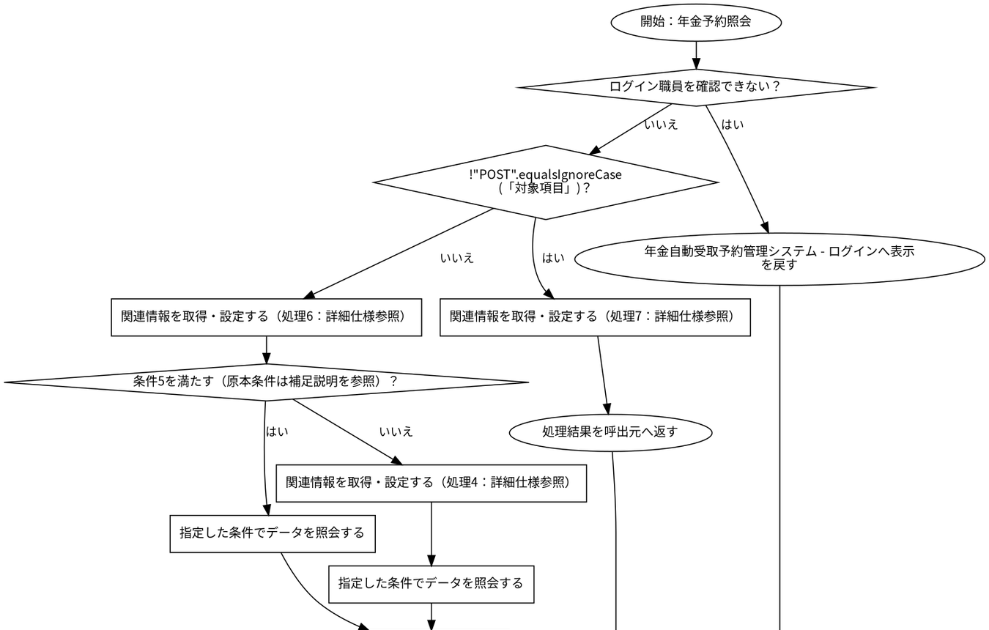

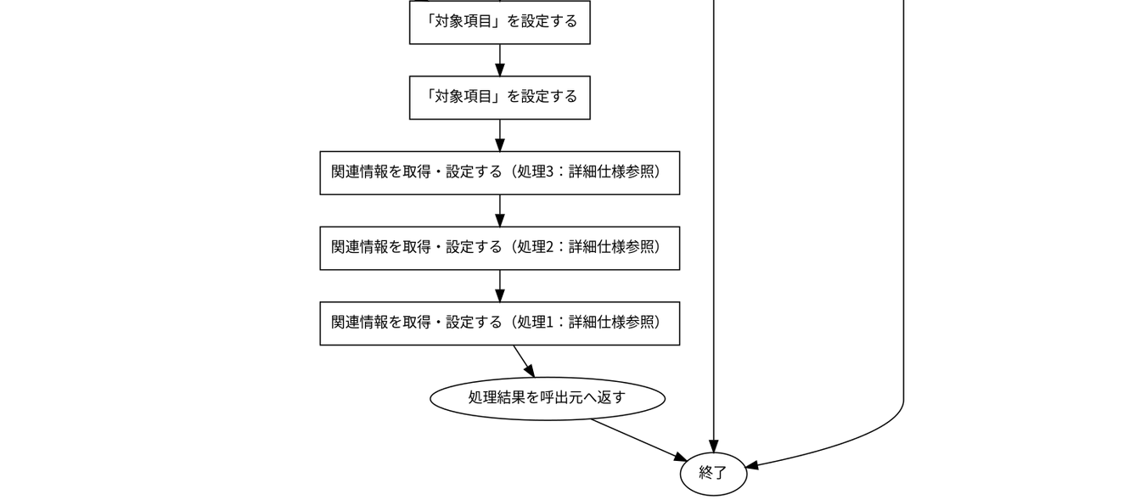

 | ◆SQL・テーブル関連（ER図）
 | 実線はSQLの結合条件。外部キー制約や多重度を断定しない。単独表は独立したエンティティで表す。

 | ◆DB操作の詳細
 | ◆DB操作 SQL-26B9F21A0A7B
 |  | 情報 |  |  |  | 内容
 |  | 操作ID |  |  |  | SQL-26B9F21A0A7B
 |  | 対象テーブル |  |  |  | N2_SIGHT.Ｂ顧客基本表
 |  | 操作 |  |  |  | 参照
 |  | 処理説明 |  |  |  | 対象テーブルの対象データを読み取る。設定項目・対象条件・確定取消は以下の定義に従う。
 |  | 設定項目 |  |  |  | 当該SQL式の列指定・実行時引数を使用する。組立式と原本のパラメーター設定を参照。
 |  | 対象条件 |  |  |  | 抽出・更新対象条件：C.店舗コード = ? AND C.顧客番号 = ?
 |  | 確定・取消 |  |  |  | 呼出側または接続の設定に従う。当該メソッド単独でのコミット・ロールバック指定はない。 同じ原本に明 示トランザクションの呼出元があり、経路別の確定・取消範囲は関連処理で確認する。
 |  | 原本 |  |  |  | nenkin/WEB-INF/src/nenkin/service/PensionRepository.java:88 / findByCustomer@87

 | ◆DB操作 SQL-BE29DD398BAD
 |  | 情報 |  |  |  | 内容
 |  | 操作ID |  |  |  | SQL-BE29DD398BAD
 |  | 対象テーブル |  |  |  | 年金1_LK
 |  | 操作 |  |  |  | 参照
 |  | 処理説明 |  |  |  | 対象テーブルの対象データを読み取る。設定項目・対象条件・確定取消は以下の定義に従う。
 |  | 設定項目 |  |  |  | 当該SQL式の列指定・実行時引数を使用する。組立式と原本のパラメーター設定を参照。
 |  | 対象条件 |  |  |  | 抽出・更新対象条件：R.ふりがな = ? AND R.電話番号 = ?
 |  | 確定・取消 |  |  |  | 呼出側または接続の設定に従う。当該メソッド単独でのコミット・ロールバック指定はない。 同じ原本に明 示トランザクションの呼出元があり、経路別の確定・取消範囲は関連処理で確認する。
 |  | 原本 |  |  |  | nenkin/WEB-INF/src/nenkin/service/PensionRepository.java:150 / findByKanaAndPhone@144

 | ◆DB操作 SQL-98675681E706
 |  | 情報 |  |  |  | 内容
 |  | 操作ID |  |  |  | SQL-98675681E706
 |  | 対象テーブル |  |  |  | 店名テーブル
 |  | 操作 |  |  |  | 参照
 |  | 処理説明 |  |  |  | 対象テーブルの対象データを読み取る。設定項目・対象条件・確定取消は以下の定義に従う。
 |  | 設定項目 |  |  |  | 当該SQL式の列指定・実行時引数を使用する。組立式と原本のパラメーター設定を参照。
 |  | 対象条件 |  |  |  | 抽出・更新対象条件：R.ふりがな = ? AND R.電話番号 = ?
 |  | 確定・取消 |  |  |  | 呼出側または接続の設定に従う。当該メソッド単独でのコミット・ロールバック指定はない。 同じ原本に明 示トランザクションの呼出元があり、経路別の確定・取消範囲は関連処理で確認する。
 |  | 原本 |  |  |  | nenkin/WEB-INF/src/nenkin/service/PensionRepository.java:150 / findByKanaAndPhone@144

 | ◆DB操作 SQL-935A991E07F4
 |  | 情報 |  |  |  | 内容
 |  | 操作ID |  |  |  | SQL-935A991E07F4
 |  | 対象テーブル |  |  |  | 性別テーブル
 |  | 操作 |  |  |  | 参照
 |  | 処理説明 |  |  |  | 対象テーブルの対象データを読み取る。設定項目・対象条件・確定取消は以下の定義に従う。
 |  | 設定項目 |  |  |  | 当該SQL式の列指定・実行時引数を使用する。組立式と原本のパラメーター設定を参照。
 |  | 対象条件 |  |  |  | 抽出・更新対象条件：R.ふりがな = ? AND R.電話番号 = ?
 |  | 確定・取消 |  |  |  | 呼出側または接続の設定に従う。当該メソッド単独でのコミット・ロールバック指定はない。 同じ原本に明 示トランザクションの呼出元があり、経路別の確定・取消範囲は関連処理で確認する。
 |  | 原本 |  |  |  | nenkin/WEB-INF/src/nenkin/service/PensionRepository.java:150 / findByKanaAndPhone@144

 | ◆DB操作 SQL-A0A469ECF2C0
 |  | 情報 |  |  |  | 内容
 |  | 操作ID |  |  |  | SQL-A0A469ECF2C0
 |  | 対象テーブル |  |  |  | 裁定請求テーブル
 |  | 操作 |  |  |  | 参照
 |  | 処理説明 |  |  |  | 対象テーブルの対象データを読み取る。設定項目・対象条件・確定取消は以下の定義に従う。
 |  | 設定項目 |  |  |  | 当該SQL式の列指定・実行時引数を使用する。組立式と原本のパラメーター設定を参照。
 |  | 対象条件 |  |  |  | 抽出・更新対象条件：R.ふりがな = ? AND R.電話番号 = ?
 |  | 確定・取消 |  |  |  | 呼出側または接続の設定に従う。当該メソッド単独でのコミット・ロールバック指定はない。 同じ原本に明 示トランザクションの呼出元があり、経路別の確定・取消範囲は関連処理で確認する。
 |  | 原本 |  |  |  | nenkin/WEB-INF/src/nenkin/service/PensionRepository.java:150 / findByKanaAndPhone@144

 | ◆DB操作 SQL-F2C97CD89E50
 |  | 情報 |  |  |  | 内容
 |  | 操作ID |  |  |  | SQL-F2C97CD89E50
 |  | 対象テーブル |  |  |  | 受給有無テーブル
 |  | 操作 |  |  |  | 参照
 |  | 処理説明 |  |  |  | 対象テーブルの対象データを読み取る。設定項目・対象条件・確定取消は以下の定義に従う。
 |  | 設定項目 |  |  |  | 当該SQL式の列指定・実行時引数を使用する。組立式と原本のパラメーター設定を参照。
 |  | 対象条件 |  |  |  | 抽出・更新対象条件：R.ふりがな = ? AND R.電話番号 = ?
 |  | 確定・取消 |  |  |  | 呼出側または接続の設定に従う。当該メソッド単独でのコミット・ロールバック指定はない。 同じ原本に明 示トランザクションの呼出元があり、経路別の確定・取消範囲は関連処理で確認する。
 |  | 原本 |  |  |  | nenkin/WEB-INF/src/nenkin/service/PensionRepository.java:150 / findByKanaAndPhone@144

 | ◆DB操作 SQL-CD804AC01D11
 |  | 情報 |  |  |  | 内容
 |  | 操作ID |  |  |  | SQL-CD804AC01D11
 |  | 対象テーブル |  |  |  | 年金種類テーブル
 |  | 操作 |  |  |  | 参照
 |  | 処理説明 |  |  |  | 対象テーブルの対象データを読み取る。設定項目・対象条件・確定取消は以下の定義に従う。
 |  | 設定項目 |  |  |  | 当該SQL式の列指定・実行時引数を使用する。組立式と原本のパラメーター設定を参照。
 |  | 対象条件 |  |  |  | 抽出・更新対象条件：R.ふりがな = ? AND R.電話番号 = ?
 |  | 確定・取消 |  |  |  | 呼出側または接続の設定に従う。当該メソッド単独でのコミット・ロールバック指定はない。 同じ原本に明 示トランザクションの呼出元があり、経路別の確定・取消範囲は関連処理で確認する。
 |  | 原本 |  |  |  | nenkin/WEB-INF/src/nenkin/service/PensionRepository.java:150 / findByKanaAndPhone@144

 | ◆DB操作 SQL-22BD3A50DAE5
 |  | 情報 |  |  |  | 内容
 |  | 操作ID |  |  |  | SQL-22BD3A50DAE5
 |  | 対象テーブル |  |  |  | 店名テーブル
 |  | 操作 |  |  |  | 参照
 |  | 処理説明 |  |  |  | 対象テーブルの対象データを読み取る。設定項目・対象条件・確定取消は以下の定義に従う。
 |  | 設定項目 |  |  |  | 当該SQL式の列指定・実行時引数を使用する。組立式と原本のパラメーター設定を参照。
 |  | 対象条件 |  |  |  | 抽出・更新対象条件：店舗ｺｰﾄﾞ = ?
 |  | 確定・取消 |  |  |  | 呼出側または接続の設定に従う。当該メソッド単独でのコミット・ロールバック指定はない。 同じ原本に明 示トランザクションの呼出元があり、経路別の確定・取消範囲は関連処理で確認する。
 |  | 原本 |  |  |  | nenkin/WEB-INF/src/nenkin/service/PensionRepository.java:543 / resolveBranchName@535

 | ◆DB操作 SQL-D9F3500B923D
 |  | 情報 |  |  |  | 内容
 |  | 操作ID |  |  |  | SQL-D9F3500B923D
 |  | 対象テーブル |  |  |  | DB2.Ｕ職員名簿表
 |  | 操作 |  |  |  | 参照
 |  | 処理説明 |  |  |  | 対象テーブルの対象データを読み取る。設定項目・対象条件・確定取消は以下の定義に従う。
 |  | 設定項目 |  |  |  | 当該SQL式の列指定・実行時引数を使用する。組立式と原本のパラメーター設定を参照。
 |  | 対象条件 |  |  |  | 抽出・更新対象条件：S.職員番号 = ?
 |  | 確定・取消 |  |  |  | 呼出側または接続の設定に従う。当該メソッド単独でのコミット・ロールバック指定はない。
 |  | 原本 |  |  |  | nenkin/WEB-INF/src/nenkin/service/ReferenceDataService.java:207 / getStaff@206

 | ◆結果・例外時の扱い
 |  | 到達条件 |  |  |  |  |  | 結果
 |  | ログイン職員を確認できない |  |  |  |  |  | 年金自動受取予約管理システム - ログインへ表示を戻す
 |  | 条件15を満たす（原本条件は補足説明を参照）・!"POST".equalsIgnoreCase(「対象項目」 ) |  |  |  |  |  | 処理結果を呼出元へ返す
 |  | 条件16を満たす（原本条件は補足説明を参照）・NOT (!"POST".equalsIgnoreCase(「対象 項目」)) |  |  |  |  |  | 処理結果を呼出元へ返す

年金予約登録・変更
 | ◆処理概要
 | 新規・変更・削除で「年金予約登録・変更」の要求を受け付ける。入力・確認・データ操作・応答の順と、条件が成立しない場合の処理を以下に示す。
 | ◆処理手順
 | 1. 「ログイン職員を確認できない」に該当するか確認する。該当する場合に限り、次の分岐内手順を行う。該当しない場合は分岐の後へ進む。
 | 1.1. 条件成立時：年金自動受取予約管理システム - ログインへ表示を戻す。この経路の後続手順は実行しない。
 | 2. 画面の入力値を読み取り、処理用データへ設定する。
 | 3. 「送信方法・確認用トークンが一致しない」に該当するか確認する。該当する場合に限り、次の分岐内手順を行う。該当しない場合は分岐の後へ進む。
 | 3.1. 条件成立時：表示内容を設定し、「画面の有効期限が切れました。メニューから操作しなおしてください。」を表示する。
 | 3.2. 条件成立時：新規・変更・削除へ表示を戻す。この経路の後続手順は実行しない。
 | 4. 入力値の制約と変換結果を確認する。
 | 5. 「入力エラーがある」に該当するか確認する。該当する場合に限り、次の分岐内手順を行う。該当しない場合は分岐の後へ進む。
 | 5.1. 条件成立時：フリガナ・電話番号を条件にデータを照会する（照会結果2）。
 | 5.2. 条件成立時：処理結果とメッセージを画面の表示内容へ設定する。
 | 5.3. 条件成立時：新規・変更・削除へ表示を戻す。この経路の後続手順は実行しない。
 | 6. フリガナ・電話番号を条件にデータを照会する（照会結果2）。
 | 7. 指定した条件でデータを照会する（照会結果3）。
 | 8. 「照会結果2がある、かつ照合キーが一致しない」に該当するか確認する。該当する場合に限り、次の分岐内手順を行う。該当しない場合は分岐の後へ進む。
 | 8.1. 条件成立時：表示内容を設定し、「同じフリガナと電話番号の既存データを読み込みました。内容を確認してから登録してください。」を表示する。
 | 8.2. 条件成立時：新規・変更・削除へ表示を戻す。この経路の後続手順は実行しない。
 | 9. 「照会結果2がない、かつ照会結果3がある」に該当するか確認する。該当する場合に限り、次の分岐内手順を行う。該当しない場合は分岐の後へ進む。
 | 9.1. 条件成立時：表示内容を設定し、「キー項目は変更できません。クリア後に新規データとして入力してください。」を表示する。
 | 9.2. 条件成立時：新規・変更・削除へ表示を戻す。この経路の後続手順は実行しない。
 | 10. セッションに保持された利用者情報を取得する。
 | 11. 「照会結果2がある、かつ操作権限が制限される」に該当するか確認する。該当する場合に限り、次の分岐内手順を行う。該当しない場合は分岐の後へ進む。
 | 11.1. 条件成立時：表示内容を設定し、「権限が不足しています。変更を行う場合には／推進役以上の方が変更してください。」を表示する。
 | 11.2. 条件成立時：新規・変更・削除へ表示を戻す。この経路の後続手順は実行しない。
 | 12. 入力内容を保存する（対象・実行条件はDB操作の詳細を参照）。
 | 13. 表示内容を設定し、「登録終了！」を表示する。
 | 14. 新規・変更・削除へ表示を戻す。この経路の後続手順は実行しない。
 | ◆処理フロー
 | 入口処理の順序・分岐を示す。呼出先の処理は別単位とし、SQLの対象と実行条件はDB操作の詳細へ記載する。例外線は範囲内で例外が発生した場合の経路で、各命令が必ず例外を送出す る意味ではない。
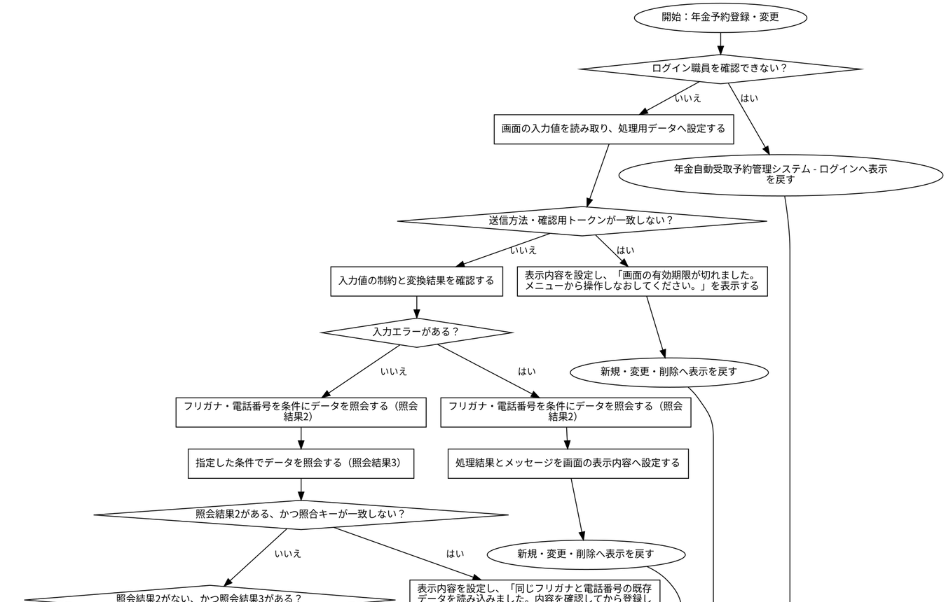

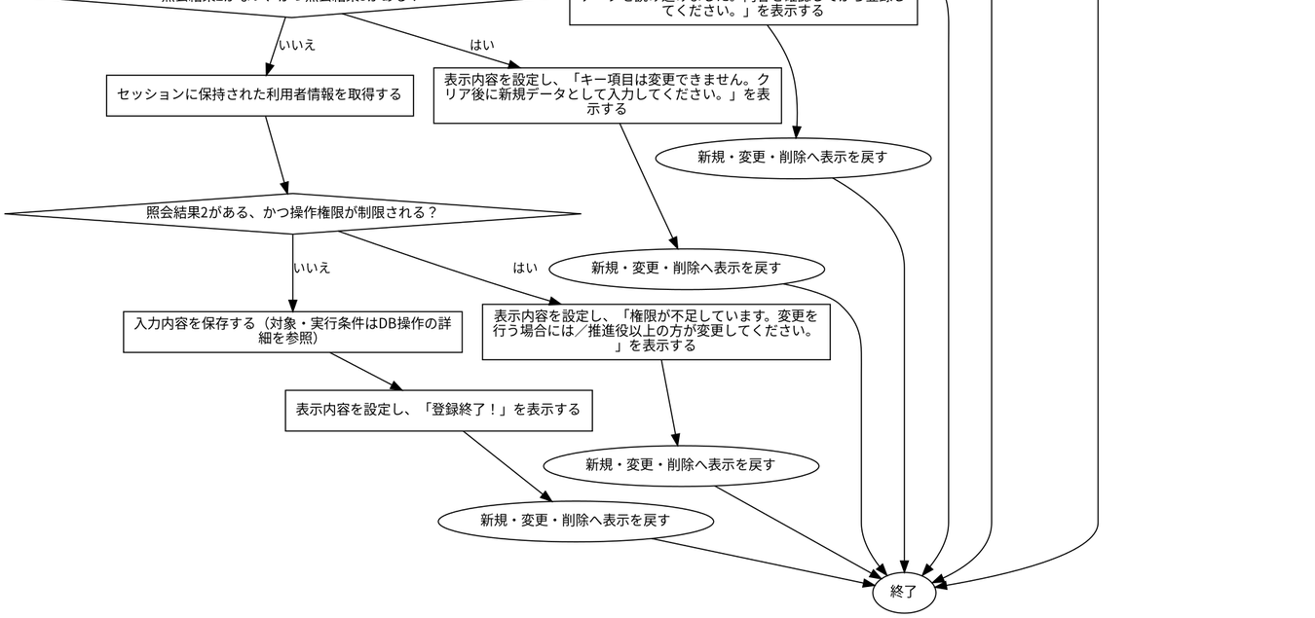

 | ◆SQL・テーブル関連（ER図）
 | 実線はSQLの結合条件。外部キー制約や多重度を断定しない。単独表は独立したエンティティで表す。
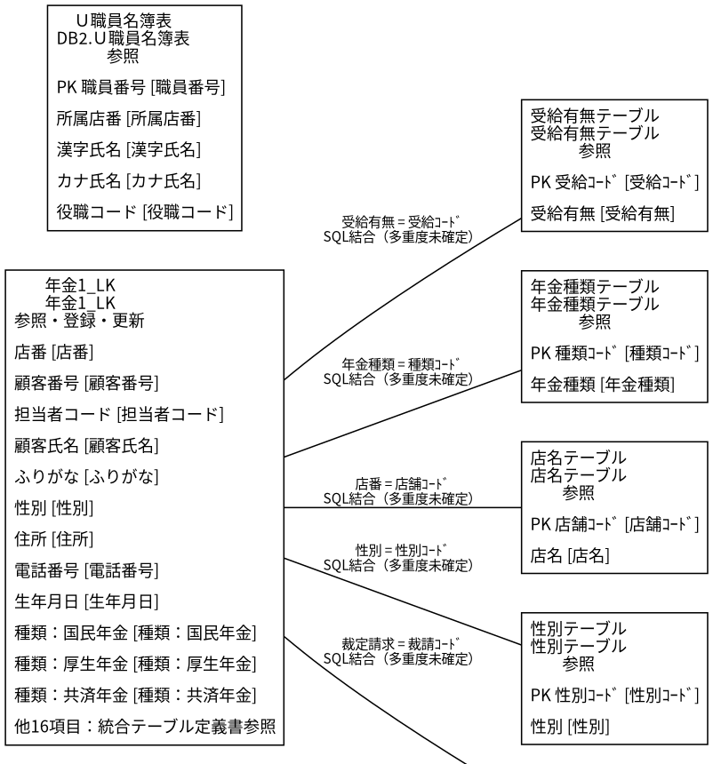

 | ◆DB操作の詳細
 | ◆DB操作 SQL-BE29DD398BAD
 |  | 情報 |  |  |  | 内容
 |  | 操作ID |  |  |  | SQL-BE29DD398BAD
 |  | 対象テーブル |  |  |  | 年金1_LK
 |  | 操作 |  |  |  | 参照
 |  | 処理説明 |  |  |  | 対象テーブルの対象データを読み取る。設定項目・対象条件・確定取消は以下の定義に従う。
 |  | 設定項目 |  |  |  | 当該SQL式の列指定・実行時引数を使用する。組立式と原本のパラメーター設定を参照。
 |  | 対象条件 |  |  |  | 抽出・更新対象条件：R.ふりがな = ? AND R.電話番号 = ?
 |  | 確定・取消 |  |  |  | 呼出側または接続の設定に従う。当該メソッド単独でのコミット・ロールバック指定はない。 同じ原本に明 示トランザクションの呼出元があり、経路別の確定・取消範囲は関連処理で確認する。
 |  | 原本 |  |  |  | nenkin/WEB-INF/src/nenkin/service/PensionRepository.java:150 / findByKanaAndPhone@144

 | ◆DB操作 SQL-98675681E706
 |  | 情報 |  |  |  | 内容
 |  | 操作ID |  |  |  | SQL-98675681E706
 |  | 対象テーブル |  |  |  | 店名テーブル
 |  | 操作 |  |  |  | 参照
 |  | 処理説明 |  |  |  | 対象テーブルの対象データを読み取る。設定項目・対象条件・確定取消は以下の定義に従う。
 |  | 設定項目 |  |  |  | 当該SQL式の列指定・実行時引数を使用する。組立式と原本のパラメーター設定を参照。
 |  | 対象条件 |  |  |  | 抽出・更新対象条件：R.ふりがな = ? AND R.電話番号 = ?
 |  | 確定・取消 |  |  |  | 呼出側または接続の設定に従う。当該メソッド単独でのコミット・ロールバック指定はない。 同じ原本に明 示トランザクションの呼出元があり、経路別の確定・取消範囲は関連処理で確認する。
 |  | 原本 |  |  |  | nenkin/WEB-INF/src/nenkin/service/PensionRepository.java:150 / findByKanaAndPhone@144

 | ◆DB操作 SQL-935A991E07F4
 |  | 情報 |  |  |  | 内容
 |  | 操作ID |  |  |  | SQL-935A991E07F4
 |  | 対象テーブル |  |  |  | 性別テーブル
 |  | 操作 |  |  |  | 参照
 |  | 処理説明 |  |  |  | 対象テーブルの対象データを読み取る。設定項目・対象条件・確定取消は以下の定義に従う。
 |  | 設定項目 |  |  |  | 当該SQL式の列指定・実行時引数を使用する。組立式と原本のパラメーター設定を参照。
 |  | 対象条件 |  |  |  | 抽出・更新対象条件：R.ふりがな = ? AND R.電話番号 = ?
 |  | 確定・取消 |  |  |  | 呼出側または接続の設定に従う。当該メソッド単独でのコミット・ロールバック指定はない。 同じ原本に明 示トランザクションの呼出元があり、経路別の確定・取消範囲は関連処理で確認する。
 |  | 原本 |  |  |  | nenkin/WEB-INF/src/nenkin/service/PensionRepository.java:150 / findByKanaAndPhone@144

 | ◆DB操作 SQL-A0A469ECF2C0
 |  | 情報 |  |  |  | 内容
 |  | 操作ID |  |  |  | SQL-A0A469ECF2C0
 |  | 対象テーブル |  |  |  | 裁定請求テーブル
 |  | 操作 |  |  |  | 参照
 |  | 処理説明 |  |  |  | 対象テーブルの対象データを読み取る。設定項目・対象条件・確定取消は以下の定義に従う。
 |  | 設定項目 |  |  |  | 当該SQL式の列指定・実行時引数を使用する。組立式と原本のパラメーター設定を参照。
 |  | 対象条件 |  |  |  | 抽出・更新対象条件：R.ふりがな = ? AND R.電話番号 = ?
 |  | 確定・取消 |  |  |  | 呼出側または接続の設定に従う。当該メソッド単独でのコミット・ロールバック指定はない。 同じ原本に明 示トランザクションの呼出元があり、経路別の確定・取消範囲は関連処理で確認する。
 |  | 原本 |  |  |  | nenkin/WEB-INF/src/nenkin/service/PensionRepository.java:150 / findByKanaAndPhone@144

 | ◆DB操作 SQL-F2C97CD89E50
 |  | 情報 |  |  |  | 内容
 |  | 操作ID |  |  |  | SQL-F2C97CD89E50
 |  | 対象テーブル |  |  |  | 受給有無テーブル
 |  | 操作 |  |  |  | 参照
 |  | 処理説明 |  |  |  | 対象テーブルの対象データを読み取る。設定項目・対象条件・確定取消は以下の定義に従う。
 |  | 設定項目 |  |  |  | 当該SQL式の列指定・実行時引数を使用する。組立式と原本のパラメーター設定を参照。
 |  | 対象条件 |  |  |  | 抽出・更新対象条件：R.ふりがな = ? AND R.電話番号 = ?
 |  | 確定・取消 |  |  |  | 呼出側または接続の設定に従う。当該メソッド単独でのコミット・ロールバック指定はない。 同じ原本に明 示トランザクションの呼出元があり、経路別の確定・取消範囲は関連処理で確認する。
 |  | 原本 |  |  |  | nenkin/WEB-INF/src/nenkin/service/PensionRepository.java:150 / findByKanaAndPhone@144

 | ◆DB操作 SQL-CD804AC01D11
 |  | 情報 |  |  |  | 内容
 |  | 操作ID |  |  |  | SQL-CD804AC01D11
 |  | 対象テーブル |  |  |  | 年金種類テーブル
 |  | 操作 |  |  |  | 参照
 |  | 処理説明 |  |  |  | 対象テーブルの対象データを読み取る。設定項目・対象条件・確定取消は以下の定義に従う。
 |  | 設定項目 |  |  |  | 当該SQL式の列指定・実行時引数を使用する。組立式と原本のパラメーター設定を参照。
 |  | 対象条件 |  |  |  | 抽出・更新対象条件：R.ふりがな = ? AND R.電話番号 = ?
 |  | 確定・取消 |  |  |  | 呼出側または接続の設定に従う。当該メソッド単独でのコミット・ロールバック指定はない。 同じ原本に明 示トランザクションの呼出元があり、経路別の確定・取消範囲は関連処理で確認する。
 |  | 原本 |  |  |  | nenkin/WEB-INF/src/nenkin/service/PensionRepository.java:150 / findByKanaAndPhone@144

 | ◆DB操作 SQL-22BD3A50DAE5
 |  | 情報 |  |  |  | 内容
 |  | 操作ID |  |  |  | SQL-22BD3A50DAE5
 |  | 対象テーブル |  |  |  | 店名テーブル
 |  | 操作 |  |  |  | 参照
 |  | 処理説明 |  |  |  | 対象テーブルの対象データを読み取る。設定項目・対象条件・確定取消は以下の定義に従う。
 |  | 設定項目 |  |  |  | 当該SQL式の列指定・実行時引数を使用する。組立式と原本のパラメーター設定を参照。
 |  | 対象条件 |  |  |  | 抽出・更新対象条件：店舗ｺｰﾄﾞ = ?
 |  | 確定・取消 |  |  |  | 呼出側または接続の設定に従う。当該メソッド単独でのコミット・ロールバック指定はない。 同じ原本に明 示トランザクションの呼出元があり、経路別の確定・取消範囲は関連処理で確認する。
 |  | 原本 |  |  |  | nenkin/WEB-INF/src/nenkin/service/PensionRepository.java:543 / resolveBranchName@535

 | ◆DB操作 SQL-19BE5BBBA554
 |  | 情報 |  |  |  | 内容
 |  | 操作ID |  |  |  | SQL-19BE5BBBA554
 |  | 対象テーブル |  |  |  | 年金1_LK
 |  | 操作 |  |  |  | 参照
 |  | 処理説明 |  |  |  | 対象テーブルの対象データを読み取る。設定項目・対象条件・確定取消は以下の定義に従う。
 |  | 設定項目 |  |  |  | 当該SQL式の列指定・実行時引数を使用する。組立式と原本のパラメーター設定を参照。
 |  | 対象条件 |  |  |  | 抽出・更新対象条件：ふりがな = ? AND 電話番号 = ?
 |  | 確定・取消 |  |  |  | 呼出側または接続の設定に従う。当該メソッド単独でのコミット・ロールバック指定はない。 同じ原本に明 示トランザクションの呼出元があり、経路別の確定・取消範囲は関連処理で確認する。
 |  | 原本 |  |  |  | nenkin/WEB-INF/src/nenkin/service/PensionRepository.java:628 / exists@623

 | ◆DB操作 SQL-1A463E2BC06C
 |  | 情報 |  |  |  | 内容
 |  | 操作ID |  |  |  | SQL-1A463E2BC06C
 |  | 対象テーブル |  |  |  | 年金1_LK
 |  | 操作 |  |  |  | 挿入
 |  | 処理説明 |  |  |  | 対象テーブルの新しい行を登録する。設定項目・対象条件・確定取消は以下の定義に従う。
 |  | 設定項目 |  |  |  | 店番 ← バインド引数1（PreparedStatementまたは呼出側の設定順序）／顧客番号 ← バインド引数2（Prep aredStatementまたは呼出側の設定順序）／担当者コード ← バインド引数3（PreparedStatementまたは呼出 側の設定順序）／顧客氏名 ← バインド引数4（PreparedStatementまたは呼出側の設定順序）／ふりがな ← バインド引数5（PreparedStatementまたは呼出側の設定順序）／性別 ← バインド引数6（PreparedStateme ntまたは呼出側の設定順序）／住所 ← バインド引数7（PreparedStatementまたは呼出側の設定順序）／電 話番号 ← バインド引数8（PreparedStatementまたは呼出側の設定順序）／生年月日 ← バインド引数9（Pr eparedStatementまたは呼出側の設定順序）／種類：国民年金 ← バインド引数10（PreparedStatementまた は呼出側の設定順序）／種類：厚生年金 ← バインド引数11（PreparedStatementまたは呼出側の設定順序） ／種類：共済年金 ← バインド引数12（PreparedStatementまたは呼出側の設定順序）／種類：厚生年金基金 ← バインド引数13（PreparedStatementまたは呼出側の設定順序）／種類：国民年金基金 ← バインド引数 14（PreparedStatementまたは呼出側の設定順序）／年金種類 ← バインド引数15（PreparedStatementまた は呼出側の設定順序）／裁定請求 ← バインド引数16（PreparedStatementまたは呼出側の設定順序）／請求
 |  |  |  |  |  | 予定日 ← バインド引数17（PreparedStatementまたは呼出側の設定順序）／予定年齢 ← バインド引数18（ PreparedStatementまたは呼出側の設定順序）／配偶者名 ← バインド引数19（PreparedStatementまたは呼 出側の設定順序）／配偶者生年月日 ← バインド引数20（PreparedStatementまたは呼出側の設定順序）／受 給有無 ← バインド引数21（PreparedStatementまたは呼出側の設定順序）／予約徴求日 ← バインド引数22 （PreparedStatementまたは呼出側の設定順序）／備考 ← バインド引数23（PreparedStatementまたは呼出 側の設定順序）／データ更新日 ← バインド引数24（PreparedStatementまたは呼出側の設定順序）／更新時 間 ← バインド引数25（PreparedStatementまたは呼出側の設定順序）／更新者 ← バインド引数26（Prepar edStatementまたは呼出側の設定順序）／６ヶ月先確認 ← バインド引数27（PreparedStatementまたは呼出 側の設定順序）／変更FLG ← バインド引数28（PreparedStatementまたは呼出側の設定順序）
 |  | 対象条件 |  |  |  | 新しい行を挿入する。重複や採番の扱いは呼出元および列制約に従う。
 |  | 確定・取消 |  |  |  | 呼出側または接続の設定に従う。当該メソッド単独でのコミット・ロールバック指定はない。 同じ原本に明 示トランザクションの呼出元があり、経路別の確定・取消範囲は関連処理で確認する。
 |  | 原本 |  |  |  | nenkin/WEB-INF/src/nenkin/service/PensionRepository.java:661 / insert@657

 |  | 設定先のDB項目 |  |  | バインド順 |  |  |  |  | 値の設定・変換（原本）
 |  | 店番 |  |  | 1 |  |  |  |  | setInteger(statement, 1, value.getBranchNo())
 |  | 顧客番号 |  |  | 2 |  |  |  |  | setInteger(statement, 2, value.getCustomerNo())
 |  | 担当者コード |  |  | 3 |  |  |  |  | setInteger(statement, 3, value.getStaffCode())
 |  | 顧客氏名 |  |  | 4 |  |  |  |  | value.getCustomerName()
 |  | ふりがな |  |  | 5 |  |  |  |  | value.getKanaName()
 |  | 性別 |  |  | 6 |  |  |  |  | setInteger(statement, 6, resolveCode(connection, GENDE R_TABLE, "性別ｺｰﾄﾞ", "性別", value.getGender()) )
 |  | 住所 |  |  | 7 |  |  |  |  | value.getAddress()
 |  | 電話番号 |  |  | 8 |  |  |  |  | setPhone(statement, 8, value.getPhoneNumber())
 |  | 生年月日 |  |  | 9 |  |  |  |  | setDate(statement, 9, value.getBirthDate())
 |  | 種類：国民年金 |  |  | 10 |  |  |  |  | value.isNationalPension() ? 1 : 0
 |  | 種類：厚生年金 |  |  | 11 |  |  |  |  | value.isEmployeePension() ? 1 : 0
 |  | 種類：共済年金 |  |  | 12 |  |  |  |  | value.isMutualAidPension() ? 1 : 0
 |  | 種類：厚生年金基金 |  |  | 13 |  |  |  |  | value.isEmployeePensionFund() ? 1 : 0
 |  | 種類：国民年金基金 |  |  | 14 |  |  |  |  | value.isNationalPensionFund() ? 1 : 0
 |  | 年金種類 |  |  | 15 |  |  |  |  | setInteger(statement, 15, resolvePensionTypeCode(conne ction, value))
 |  | 裁定請求 |  |  | 16 |  |  |  |  | setInteger(statement, 16, resolveCode(connection, CLAI M_TABLE, "裁請ｺｰﾄﾞ", "裁定請求", value.getClaim Status()))
 |  | 請求予定日 |  |  | 17 |  |  |  |  | setDate(statement, 17, value.getClaimScheduledDate())
 |  | 予定年齢 |  |  | 18 |  |  |  |  | setInteger(statement, 18, value.getPlannedAge())
 |  | 配偶者名 |  |  | 19 |  |  |  |  | value.getSpouseName()
 |  | 配偶者生年月日 |  |  | 20 |  |  |  |  | setDate(statement, 20, value.getSpouseBirthDate())
 |  | 受給有無 |  |  | 21 |  |  |  |  | setInteger(statement, 21, resolveCode(connection, BENE FIT_TABLE, "受給ｺｰﾄﾞ", "受給有無", value.getHasBe nefit()))
 |  | 予約徴求日 |  |  | 22 |  |  |  |  | setDate(statement, 22, value.getReservationRequestDate ())
 |  | 備考 |  |  | 23 |  |  |  |  | value.getNotes()
 |  | データ更新日 |  |  | 24 |  |  |  |  | setDate(statement, 24, value.getDataUpdateDate())
 |  | 更新時間 |  |  | 25 |  |  |  |  | setTime(statement, 25, updateTime)
 |  | 更新者 |  |  | 26 |  |  |  |  | setInteger(statement, 26, updatedBy)
 |  | ６ヶ月先確認 |  |  | 27 |  |  |  |  | value.isSixMonthCheck() ? 1 : 0
 |  | 変更FLG |  |  | 28 |  |  |  |  | setInteger(statement, 28, Integer.valueOf(0))

 | ◆DB操作 SQL-CD4068C5AE3B
 |  | 情報 |  |  |  | 内容
 |  | 操作ID |  |  |  | SQL-CD4068C5AE3B
 |  | 対象テーブル |  |  |  | 年金1_LK
 |  | 操作 |  |  |  | 更新
 |  | 処理説明 |  |  |  | 対象テーブルの条件に一致する行を更新する。設定項目・対象条件・確定取消は以下の定義に従う。
 |  | 設定項目 |  |  |  | 店番 ← バインド引数1（PreparedStatementまたは呼出側の設定順序）／顧客番号 ← バインド引数2（Prep aredStatementまたは呼出側の設定順序）／担当者コード ← バインド引数3（PreparedStatementまたは呼出 側の設定順序）／顧客氏名 ← バインド引数4（PreparedStatementまたは呼出側の設定順序）／ふりがな ← バインド引数5（PreparedStatementまたは呼出側の設定順序）／性別 ← バインド引数6（PreparedStateme ntまたは呼出側の設定順序）／住所 ← バインド引数7（PreparedStatementまたは呼出側の設定順序）／電 話番号 ← バインド引数8（PreparedStatementまたは呼出側の設定順序）／生年月日 ← バインド引数9（Pr eparedStatementまたは呼出側の設定順序）／種類：国民年金 ← バインド引数10（PreparedStatementまた は呼出側の設定順序）／種類：厚生年金 ← バインド引数11（PreparedStatementまたは呼出側の設定順序） ／種類：共済年金 ← バインド引数12（PreparedStatementまたは呼出側の設定順序）／種類：厚生年金基金 ← バインド引数13（PreparedStatementまたは呼出側の設定順序）／種類：国民年金基金 ← バインド引数 14（PreparedStatementまたは呼出側の設定順序）／年金種類 ← バインド引数15（PreparedStatementまた は呼出側の設定順序）／裁定請求 ← バインド引数16（PreparedStatementまたは呼出側の設定順序）／請求
 |  |  |  |  |  | 予定日 ← バインド引数17（PreparedStatementまたは呼出側の設定順序）／予定年齢 ← バインド引数18（ PreparedStatementまたは呼出側の設定順序）／配偶者名 ← バインド引数19（PreparedStatementまたは呼 出側の設定順序）／配偶者生年月日 ← バインド引数20（PreparedStatementまたは呼出側の設定順序）／受 給有無 ← バインド引数21（PreparedStatementまたは呼出側の設定順序）／予約徴求日 ← バインド引数22 （PreparedStatementまたは呼出側の設定順序）／備考 ← バインド引数23（PreparedStatementまたは呼出 側の設定順序）／データ更新日 ← バインド引数24（PreparedStatementまたは呼出側の設定順序）／更新時 間 ← バインド引数25（PreparedStatementまたは呼出側の設定順序）／更新者 ← バインド引数26（Prepar edStatementまたは呼出側の設定順序）／６ヶ月先確認 ← バインド引数27（PreparedStatementまたは呼出 側の設定順序）／変更FLG ← バインド引数28（PreparedStatementまたは呼出側の設定順序）
 |  | 対象条件 |  |  |  | 抽出・更新対象条件：ふりがな = ? AND 電話番号 = ?
 |  | 確定・取消 |  |  |  | 呼出側または接続の設定に従う。当該メソッド単独でのコミット・ロールバック指定はない。 同じ原本に明 示トランザクションの呼出元があり、経路別の確定・取消範囲は関連処理で確認する。
 |  | 原本 |  |  |  | nenkin/WEB-INF/src/nenkin/service/PensionRepository.java:676 / update@672

 |  | 設定先のDB項目 |  |  | バインド順 |  |  |  |  | 値の設定・変換（原本）
 |  | 店番 |  |  | 1 |  |  |  |  | setInteger(statement, 1, value.getBranchNo())
 |  | 顧客番号 |  |  | 2 |  |  |  |  | setInteger(statement, 2, value.getCustomerNo())
 |  | 担当者コード |  |  | 3 |  |  |  |  | setInteger(statement, 3, value.getStaffCode())
 |  | 顧客氏名 |  |  | 4 |  |  |  |  | value.getCustomerName()
 |  | ふりがな |  |  | 5 |  |  |  |  | value.getKanaName()
 |  | 性別 |  |  | 6 |  |  |  |  | setInteger(statement, 6, resolveCode(connection, GENDE R_TABLE, "性別ｺｰﾄﾞ", "性別", value.getGender()) )
 |  | 住所 |  |  | 7 |  |  |  |  | value.getAddress()
 |  | 電話番号 |  |  | 8 |  |  |  |  | setPhone(statement, 8, value.getPhoneNumber())
 |  | 生年月日 |  |  | 9 |  |  |  |  | setDate(statement, 9, value.getBirthDate())
 |  | 種類：国民年金 |  |  | 10 |  |  |  |  | value.isNationalPension() ? 1 : 0
 |  | 種類：厚生年金 |  |  | 11 |  |  |  |  | value.isEmployeePension() ? 1 : 0
 |  | 種類：共済年金 |  |  | 12 |  |  |  |  | value.isMutualAidPension() ? 1 : 0
 |  | 種類：厚生年金基金 |  |  | 13 |  |  |  |  | value.isEmployeePensionFund() ? 1 : 0
 |  | 種類：国民年金基金 |  |  | 14 |  |  |  |  | value.isNationalPensionFund() ? 1 : 0
 |  | 年金種類 |  |  | 15 |  |  |  |  | setInteger(statement, 15, resolvePensionTypeCode(conne ction, value))
 |  | 裁定請求 |  |  | 16 |  |  |  |  | setInteger(statement, 16, resolveCode(connection, CLAI M_TABLE, "裁請ｺｰﾄﾞ", "裁定請求", value.getClaim Status()))
 |  | 請求予定日 |  |  | 17 |  |  |  |  | setDate(statement, 17, value.getClaimScheduledDate())
 |  | 予定年齢 |  |  | 18 |  |  |  |  | setInteger(statement, 18, value.getPlannedAge())
 |  | 配偶者名 |  |  | 19 |  |  |  |  | value.getSpouseName()
 |  | 配偶者生年月日 |  |  | 20 |  |  |  |  | setDate(statement, 20, value.getSpouseBirthDate())
 |  | 受給有無 |  |  | 21 |  |  |  |  | setInteger(statement, 21, resolveCode(connection, BENE FIT_TABLE, "受給ｺｰﾄﾞ", "受給有無", value.getHasBe nefit()))
 |  | 予約徴求日 |  |  | 22 |  |  |  |  | setDate(statement, 22, value.getReservationRequestDate ())
 |  | 備考 |  |  | 23 |  |  |  |  | value.getNotes()
 |  | データ更新日 |  |  | 24 |  |  |  |  | setDate(statement, 24, value.getDataUpdateDate())
 |  | 更新時間 |  |  | 25 |  |  |  |  | setTime(statement, 25, updateTime)
 |  | 更新者 |  |  | 26 |  |  |  |  | setInteger(statement, 26, updatedBy)
 |  | ６ヶ月先確認 |  |  | 27 |  |  |  |  | value.isSixMonthCheck() ? 1 : 0
 |  | 変更FLG |  |  | 28 |  |  |  |  | setInteger(statement, 28, Integer.valueOf(1))

 | ◆DB操作 SQL-D9F3500B923D
 |  | 情報 |  |  |  | 内容
 |  | 操作ID |  |  |  | SQL-D9F3500B923D
 |  | 対象テーブル |  |  |  | DB2.Ｕ職員名簿表
 |  | 操作 |  |  |  | 参照
 |  | 処理説明 |  |  |  | 対象テーブルの対象データを読み取る。設定項目・対象条件・確定取消は以下の定義に従う。
 |  | 設定項目 |  |  |  | 当該SQL式の列指定・実行時引数を使用する。組立式と原本のパラメーター設定を参照。
 |  | 対象条件 |  |  |  | 抽出・更新対象条件：S.職員番号 = ?
 |  | 確定・取消 |  |  |  | 呼出側または接続の設定に従う。当該メソッド単独でのコミット・ロールバック指定はない。
 |  | 原本 |  |  |  | nenkin/WEB-INF/src/nenkin/service/ReferenceDataService.java:207 / getStaff@206

 | ◆結果・例外時の扱い
 |  | 到達条件 |  |  |  |  |  | 結果
 |  | ログイン職員を確認できない |  |  |  |  |  | 年金自動受取予約管理システム - ログインへ表示を戻す
 |  | 条件1を満たす（原本条件は補足説明を参照）・送信方法・確認用トークンが一致しない |  |  |  |  |  | 新規・変更・削除へ表示を戻す
 |  | 条件2を満たす（原本条件は補足説明を参照）・条件3を満たす（原本条件は補足説明を参 照）・入力エラーがある |  |  |  |  |  | 新規・変更・削除へ表示を戻す
 |  | 条件4を満たす（原本条件は補足説明を参照）・条件5を満たす（原本条件は補足説明を参 照）・NOT (error が異なる 未設定)・照会結果2がある、かつ照合キーが一致しない |  |  |  |  |  | 新規・変更・削除へ表示を戻す
 |  | 条件6を満たす（原本条件は補足説明を参照）・条件7を満たす（原本条件は補足説明を参 照）・NOT (error が異なる 未設定)・NOT (existing が異なる 未設定 && !sameRese rvationKey(existing, original))・照会結果2がない、かつ照会結果3がある |  |  |  |  |  | 新規・変更・削除へ表示を戻す
 |  | 条件8を満たす（原本条件は補足説明を参照）・条件9を満たす（原本条件は補足説明を参 照）・NOT (error が異なる 未設定)・NOT (existing が異なる 未設定 && !sameRese rvationKey(existing, original))・NOT (existing が等しい 未設定 && original が 異なる 未設定)・照会結果2がある、かつ操作権限が制限される |  |  |  |  |  | 新規・変更・削除へ表示を戻す
 |  | 条件10を満たす（原本条件は補足説明を参照）・条件11を満たす（原本条件は補足説明を 参照）・NOT (error が異なる 未設定)・NOT (existing が異なる 未設定 && !sameRe servationKey(existing, original))・NOT (existing が等しい 未設定 && original が異なる 未設定)・NOT (existing が異なる 未設定 && isRestrictedStaff(staff)) |  |  |  |  |  | 新規・変更・削除へ表示を戻す

年金予約画面表示
 | ◆処理概要
 | 新規・変更・削除で「年金予約画面表示」の要求を受け付ける。入力・確認・データ操作・応答の順と、条件が成立しない場合の処理を以下に示す。
 | ◆処理手順
 | 1. 「ログイン職員を確認できない」に該当するか確認する。該当する場合に限り、次の分岐内手順を行う。該当しない場合は分岐の後へ進む。
 | 1.1. 条件成立時：年金自動受取予約管理システム - ログインへ表示を戻す。この経路の後続手順は実行しない。
 | 2. 処理結果とメッセージを画面の表示内容へ設定する。
 | 3. 新規・変更・削除へ表示を戻す。この経路の後続手順は実行しない。
 | ◆処理フロー
 | 入口処理の順序・分岐を示す。呼出先の処理は別単位とし、SQLの対象と実行条件はDB操作の詳細へ記載する。例外線は範囲内で例外が発生した場合の経路で、各命令が必ず例外を送出す る意味ではない。
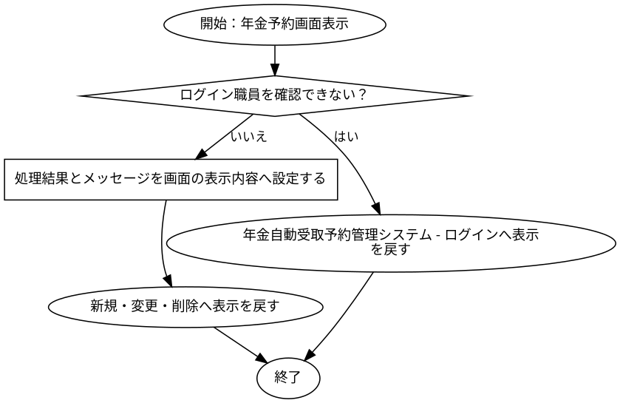

 | ◆SQL・テーブル関連（ER図）
 | 実線はSQLの結合条件。外部キー制約や多重度を断定しない。単独表は独立したエンティティで表す。
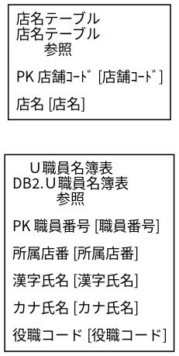

 | ◆DB操作の詳細
 | ◆DB操作 SQL-D9F3500B923D
 |  | 情報 |  |  |  | 内容
 |  | 操作ID |  |  |  | SQL-D9F3500B923D
 |  | 対象テーブル |  |  |  | DB2.Ｕ職員名簿表
 |  | 操作 |  |  |  | 参照
 |  | 処理説明 |  |  |  | 対象テーブルの対象データを読み取る。設定項目・対象条件・確定取消は以下の定義に従う。
 |  | 設定項目 |  |  |  | 当該SQL式の列指定・実行時引数を使用する。組立式と原本のパラメーター設定を参照。
 |  | 対象条件 |  |  |  | 抽出・更新対象条件：S.職員番号 = ?
 |  | 確定・取消 |  |  |  | 呼出側または接続の設定に従う。当該メソッド単独でのコミット・ロールバック指定はない。
 |  | 原本 |  |  |  | nenkin/WEB-INF/src/nenkin/service/ReferenceDataService.java:207 / getStaff@206

 | ◆DB操作 SQL-E0FD738666D8
 |  | 情報 |  |  |  | 内容
 |  | 操作ID |  |  |  | SQL-E0FD738666D8
 |  | 対象テーブル |  |  |  | 店名テーブル
 |  | 操作 |  |  |  | 参照
 |  | 処理説明 |  |  |  | 対象テーブルの対象データを読み取る。設定項目・対象条件・確定取消は以下の定義に従う。
 |  | 設定項目 |  |  |  | 当該SQL式の列指定・実行時引数を使用する。組立式と原本のパラメーター設定を参照。
 |  | 対象条件 |  |  |  | WHERE句による限定はこのSQL式にない。呼出条件・動的付加条件は原本を参照する。
 |  | 確定・取消 |  |  |  | 呼出側または接続の設定に従う。当該メソッド単独でのコミット・ロールバック指定はない。
 |  | 原本 |  |  |  | nenkin/WEB-INF/src/nenkin/service/ReferenceDataService.java:291 / loadBranchNames@289

 | ◆結果・例外時の扱い
 |  | 到達条件 |  |  |  |  |  | 結果
 |  | ログイン職員を確認できない |  |  |  |  |  | 年金自動受取予約管理システム - ログインへ表示を戻す
 |  | 条件1を満たす（原本条件は補足説明を参照） |  |  |  |  |  | 新規・変更・削除へ表示を戻す

DB関連処理

